EPIS E UNIFORMES
Categoria | Código FGV | Item | UF | Data coleta | Nome Empresa | CNPJ | FONTE | PRODUTO PESQUISADO | Preço PRODUTO | VALOR DESCONTO | OBS Desconto | PREÇO FINAL | VALOR FRETE | OBS FRETE | PRINT
EPIS E UNIFORMES | 1104 | Camiseta/camisa de uniforme - malha fria | GO | 2026-10-12 | TR Distribuidora | 14.213.841/0001-91 | https://www.trepis.com.br/uniforme-camiseta-manga-longa-confec-em-poliviscose-com-faixa-refletiva | Camiseta de Manga Longa em Poliviscose com Faixa Refletiva Uniforme de Segurança | 50.21 |  |  | 50.21 |  | FRETE A COLETAR: o site calcula frete, mas o robô não leu o valor. Preencher VALOR FRETE com o CEP 74933130. | 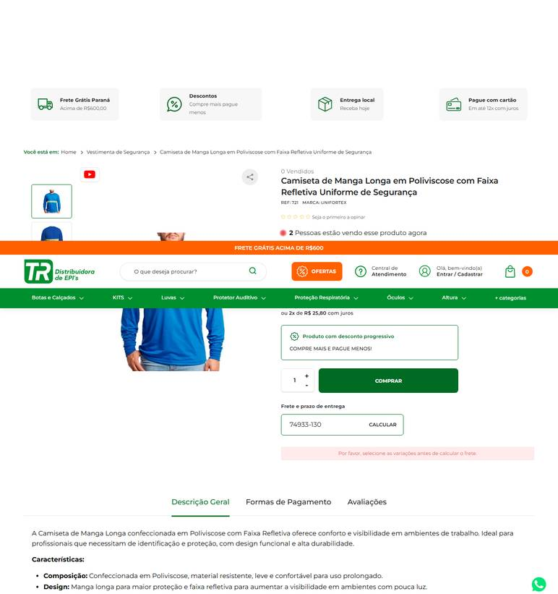 ../PRINTS/EPIS E UNIFORMES/1104__trepis.com.br__GO.png
EPIS E UNIFORMES | 1105 | Calça de uniforme - tecido resistente (brim ou equivalente) | GO | 2026-10-09 | Multiseg Comercio de Equipamentos de Seguranca Ltda | 10.498.304/0001-84 | https://www.multiseg.com.br/752/cala-de-brim-branca-c-bolsos-profissional | Calça de Brim Branca Profissional com Bolsos Uniforme Operacional | 80.61 |  |  | 80.61 | 32.85 | Pac R$ 32,85 De 9 A 10 dia(s) Úteis | 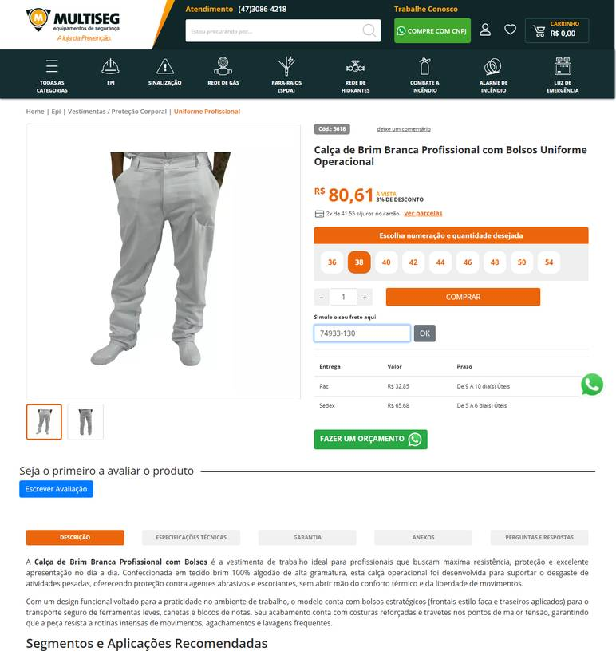 ../PRINTS/EPIS E UNIFORMES/1105__multiseg.com.br__GO.png
EPIS E UNIFORMES | 1105 | Calça de uniforme - tecido resistente (brim ou equivalente) | GO | 2026-10-12 | TR Distribuidora | 14.213.841/0001-91 | https://www.trepis.com.br/uniforme-calca-em-brim-3-bolsos | Calça em Brim com 3 Bolsos | 90.96 |  |  | 90.96 |  | FRETE A COLETAR: o site calcula frete, mas o robô não leu o valor. Preencher VALOR FRETE com o CEP 74933130. | 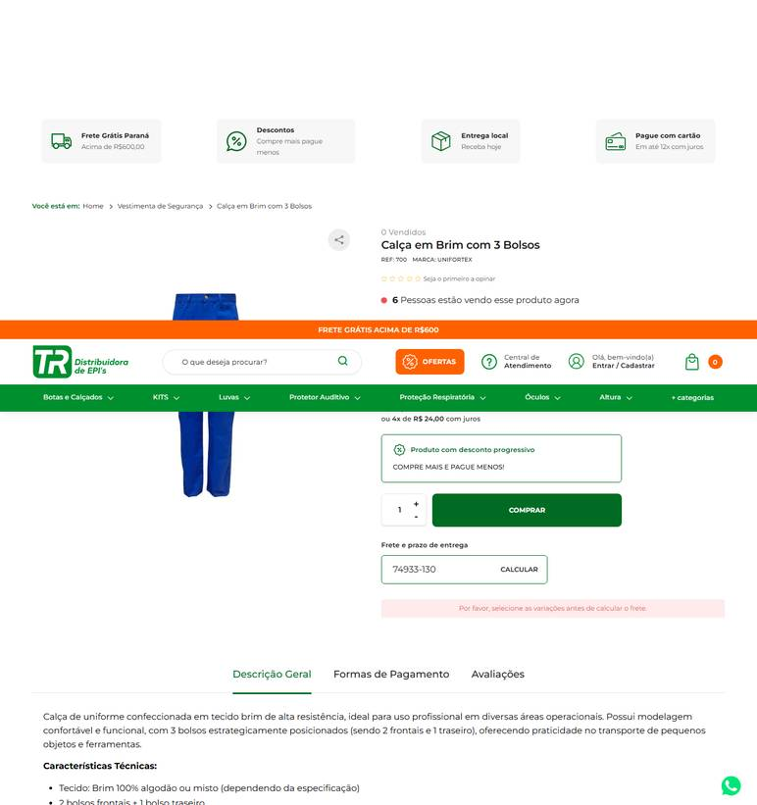 ../PRINTS/EPIS E UNIFORMES/1105__trepis.com.br__GO.png
EPIS E UNIFORMES | 1105 | Calça de uniforme - tecido resistente (brim ou equivalente) | GO | 2026-10-12 | PISEBEM | 11.156.413/0001-86 | https://www.pisebem.com.br/calca-uniforme-brim-cinza-luvas-koch-157348 | Calça Uniforme Brim Cinza Luvas Koch | 109.1 |  |  | 109.1 |  | FRETE A COLETAR: o site calcula frete, mas o robô não leu o valor. Preencher VALOR FRETE com o CEP 74933130. | 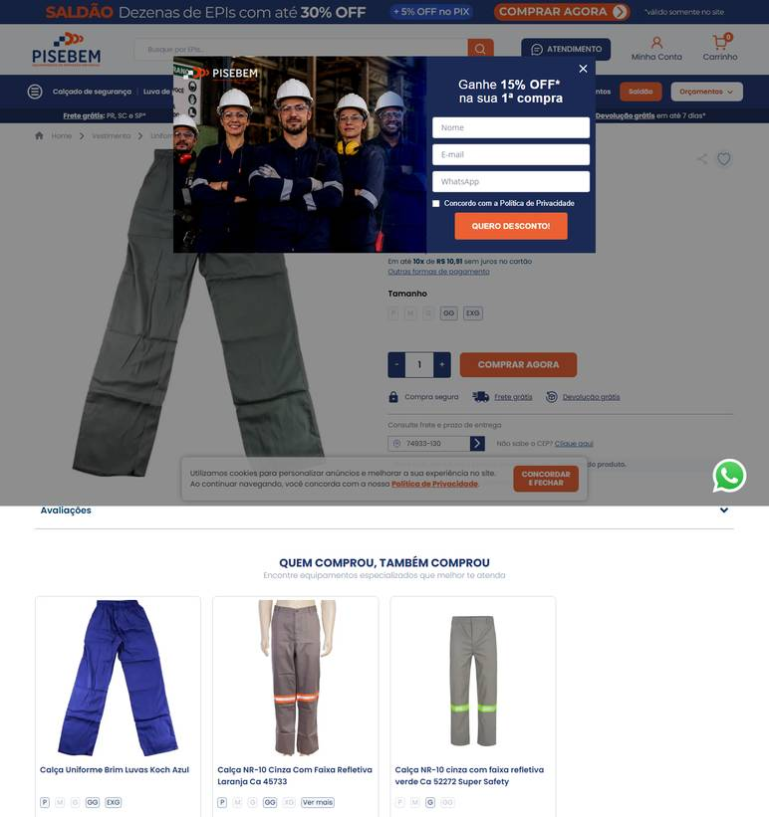 ../PRINTS/EPIS E UNIFORMES/1105__pisebem.com.br__GO.png
EPIS E UNIFORMES | 1106 | Meia - algodão/poliamida/elastano; cor preta ou azul | GO | 2026-10-12 | EPI's Online | 22.712.006/0001-24 | https://www.episonline.com.br/meia-termica-com-algodao-preta-prevemax-p9039 | Meia Térmica com Algodão Preta - Prevemax | 7.37 |  |  | 7.37 | 14.03 | Loggi Até 7 dia(s) úteis - R$ 14,03 | 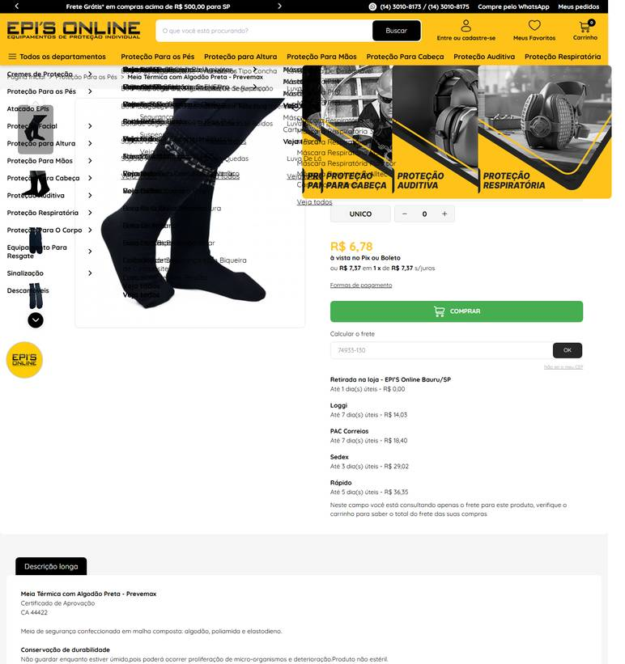 ../PRINTS/EPIS E UNIFORMES/1106__episonline.com.br__GO.png
EPIS E UNIFORMES | 1107 | Calçado de segurança antiderrapante - proteção contra agentes mecânicos; impermeável | GO | 2026-10-12 | Multiseg Comercio de Equipamentos de Seguranca Ltda | 10.498.304/0001-84 | https://www.multiseg.com.br/4458/tenis-de-segurana-antiderrapante-sticky-shoe-copa-branco-ca-44589 | Tênis de Segurança Sticky Shoe Copa Branco Ca 44589 Antiderrapante | 86.91 |  |  | 86.91 | 32.85 | Pac R$ 32,85 De 9 A 10 dia(s) Úteis | 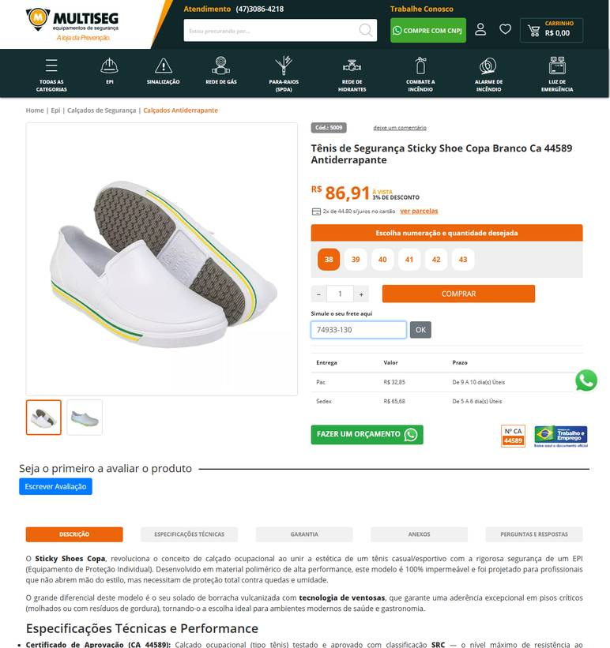 ../PRINTS/EPIS E UNIFORMES/1107__multiseg.com.br__GO.png
EPIS E UNIFORMES | 1107 | Calçado de segurança antiderrapante - proteção contra agentes mecânicos; impermeável | GO | 2026-10-12 | Fast EPIs | 22.966.860/0001-17 | https://www.fastepis.com.br/calcados/sapatos-de-seguranca/sapato-de-seguranca-ocupacional/sapato-de-seguranca-ocupacional-antiderrapante-impermeavel-monseg-classic-ca-42726 | Sapato de Segurança Ocupacional Antiderrapante Impermeável Monseg Classic CA 42726 | 65 |  |  | 65 |  | FRETE A COLETAR: o site calcula frete, mas o robô não leu o valor. Preencher VALOR FRETE com o CEP 74933130. | 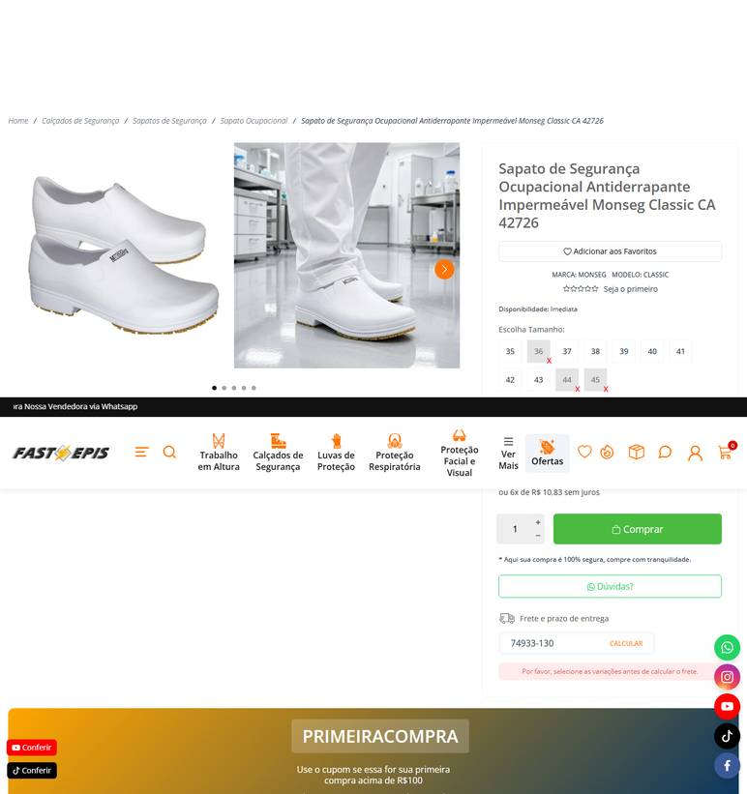 ../PRINTS/EPIS E UNIFORMES/1107__fastepis.com.br__GO.png
EPIS E UNIFORMES | 1107 | Calçado de segurança antiderrapante - proteção contra agentes mecânicos; impermeável | GO | 2026-10-12 | TR Distribuidora | 14.213.841/0001-91 | https://www.trepis.com.br/tenis-impermeavel-solado-borracha-antiderrapante-confec-em-eva-sem-biqueira-bb80-c-a-37212 | Tênis Impermeável com Solado Antiderrapante BB80 C.A. 37212 | 128.64 |  |  | 128.64 |  | FRETE A COLETAR: o site calcula frete, mas o robô não leu o valor. Preencher VALOR FRETE com o CEP 74933130. | 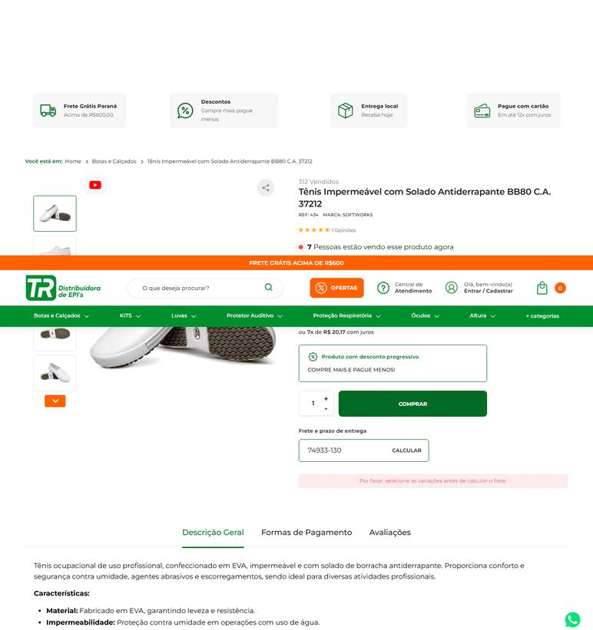 ../PRINTS/EPIS E UNIFORMES/1107__trepis.com.br__GO.png
EPIS E UNIFORMES | 1108 | Bota de pvc/borracha - impermeável | GO | 2026-10-12 | Dutra Máquinas | 50.970.342/0001-02 | https://www.dutramaquinas.com.br/p/bota-em-pvc-impermeavel-cano-medio-sem-forro-branca-vulcaflex-700453-38 | Bota de PVC impermeável cano médio sem forro preto - Vulcaflex | 46.94 | 11.03 | preco de 46.94 por 35.91 | 35.91 | 27.72 | 8 a 10 dias úteis R$ 27,72 | 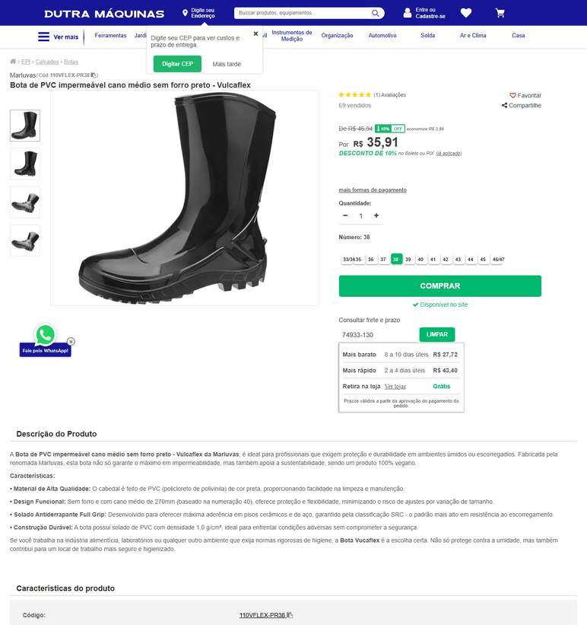 ../PRINTS/EPIS E UNIFORMES/1108__dutramaquinas.com.br__GO.png
EPIS E UNIFORMES | 1108 | Bota de pvc/borracha - impermeável | GO | 2026-10-09 | A Master EPI | 16.603.654/0001-40 | https://www.amasterepi.com.br/22/bota-de-pvc-cano-medio | Bota de Pvc Cano Medio | 49.4 |  |  | 49.4 | 74.85 | Entrega Econômica R$ 74,85 De 6 A 7 dia(s) Úteis | 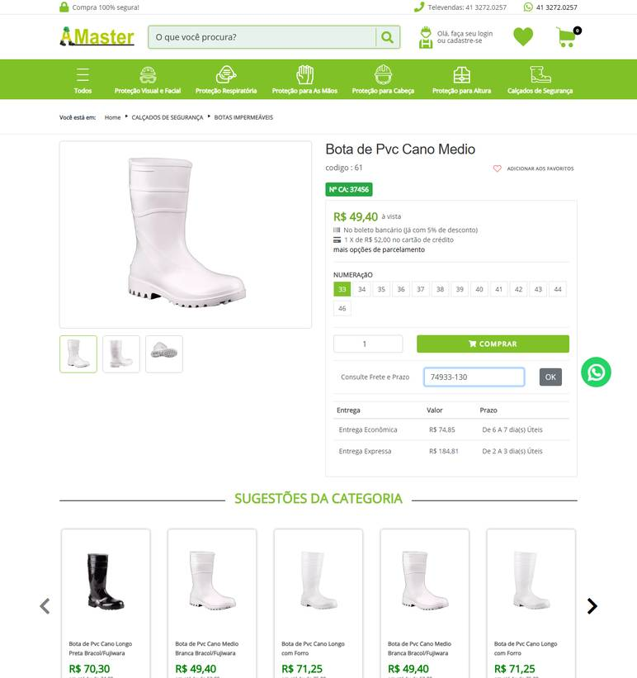 ../PRINTS/EPIS E UNIFORMES/1108__amasterepi.com.br__GO.png
EPIS E UNIFORMES | 1108 | Bota de pvc/borracha - impermeável | GO | 2026-10-09 | Panan | 15.448.996/0001-70 | https://www.panan.com.br/pecas-e-epis/calcados/bota-pvc-cano-longo-n-41-bpcl11-vulcabras | Bota PVC Cano Longo N° 41 BPCL11 - Vulcabras | 86.9 |  |  | 86.9 | 38.7 | Correios Econômico R$ 38,70 7 a 9 dias úteis | 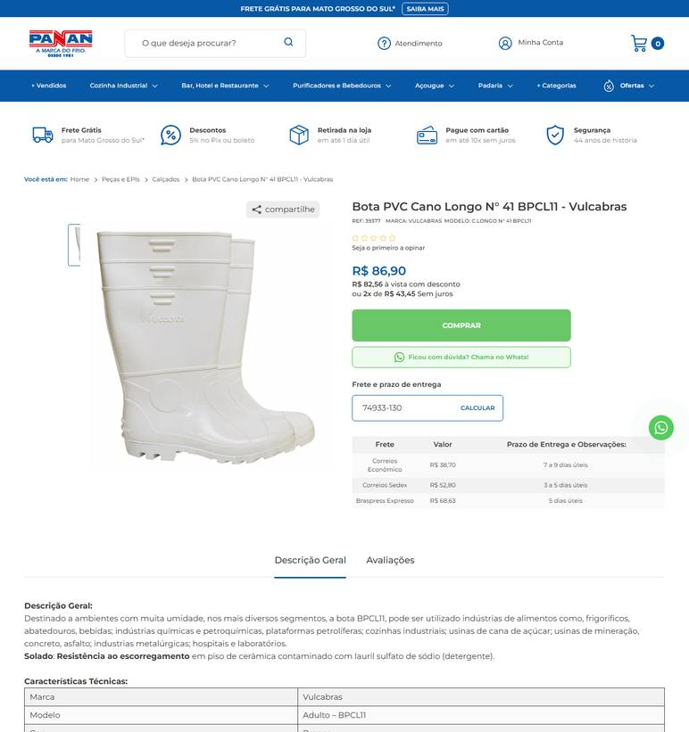 ../PRINTS/EPIS E UNIFORMES/1108__panan.com.br__GO.png
EPIS E UNIFORMES | 1108 | Bota de pvc/borracha - impermeável | GO | 2026-10-09 | Multiseg Comercio de Equipamentos de Seguranca Ltda | 10.498.304/0001-84 | https://www.multiseg.com.br/3252/bota-pvc-cano-39cm-com-bico-e-palmilha-de-ao-calfor-italbotas | Bota Pvc Italbotas com Bico e Palmilha de Aço Ca 35400 | 113.88 |  |  | 113.88 | 36.1 | Pac R$ 36,10 De 9 A 10 dia(s) Úteis | 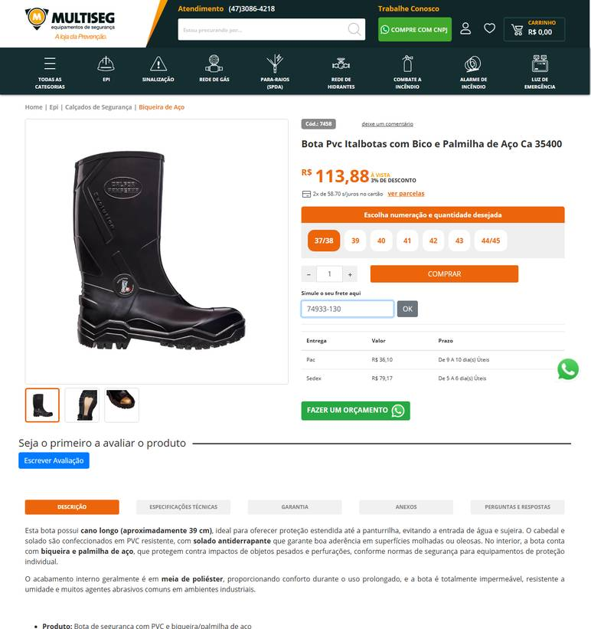 ../PRINTS/EPIS E UNIFORMES/1108__multiseg.com.br__GO.png
EPIS E UNIFORMES | 1108 | Bota de pvc/borracha - impermeável | GO | 2026-10-11 | Palácio das Ferramentas | 68.422.419/0001-75 | https://palaciodasferramentas.com.br/bota-pvc-galocha-cano-medio-sem-forro-700452-marluvas | Bota Ocupacional Impermeável Vulcaflex Galocha PVC 110VFLEX BR | 700452 Branca MARLUVAS | 41.94 |  |  | 41.94 |  | FRETE A COLETAR: o site calcula frete, mas o robô não leu o valor. Preencher VALOR FRETE com o CEP 74933130. | 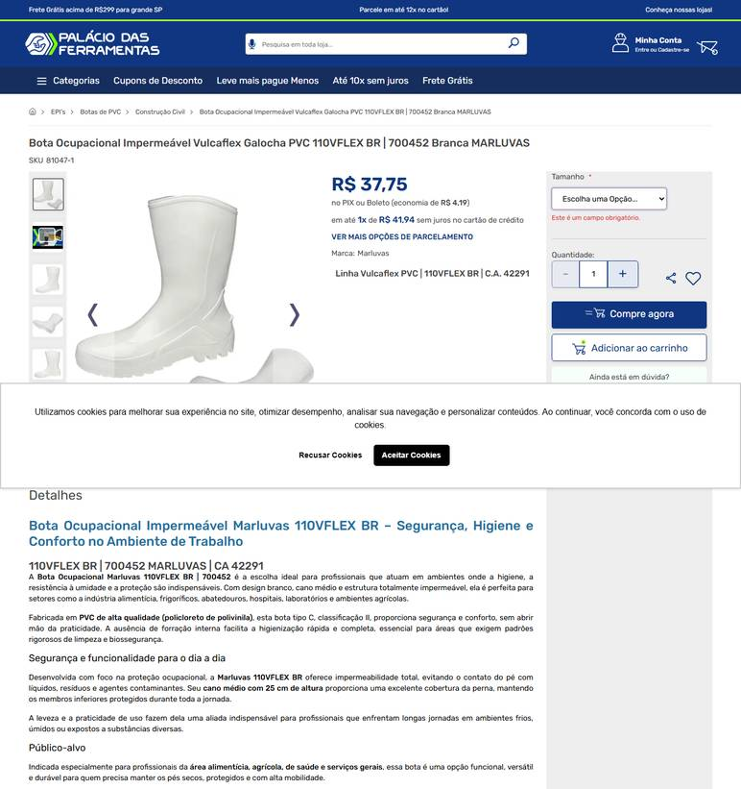 ../PRINTS/EPIS E UNIFORMES/1108__palaciodasferramentas.com.br__GO.png
EPIS E UNIFORMES | 1109 | Luva de pvc - cano médio ou longo; para atividades de limpeza | GO | 2026-10-09 | Goiás Ferramentas | 09.497.806/0001-01 | https://www.goiasferramentas.com.br/produto/615-luva-de-pvc-cano-longo-45cm-kalipso | Luva de PVC Cano Longo 45cm Kalipso | 23.33 |  |  | 23.33 |  | frete nao calculado: fornecedor com sede em GO | 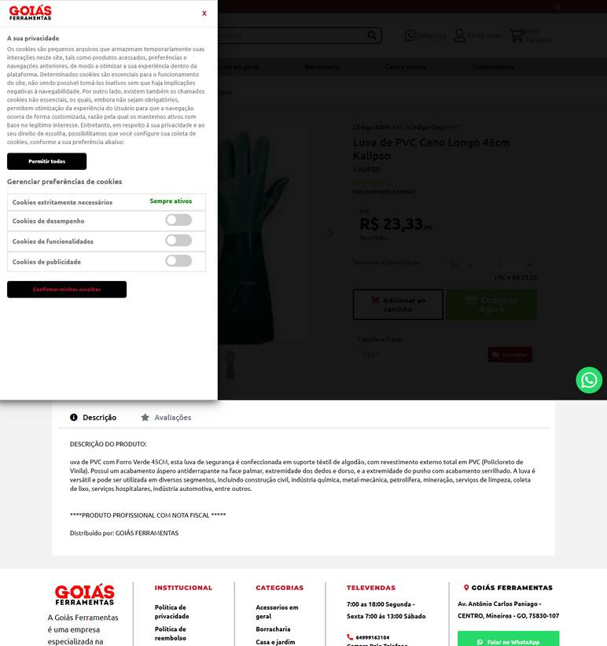 ../PRINTS/EPIS E UNIFORMES/1109__goiasferramentas.com.br__GO.png
EPIS E UNIFORMES | 1109 | Luva de pvc - cano médio ou longo; para atividades de limpeza | GO | 2026-10-11 | Fermarcs Ferramentas | 08.615.223/0001-75 | https://www.fermarcsferramentas.com.br/luvas/luva-pvc-azul-s-forro-palma-lisa-35cm-ca34593 | Luva Pvc Azul S/ Forro Palma Lisa 35cm Ca34593 | 24.9 |  |  | 24.9 |  | frete nao calculado: fornecedor com sede em GO | 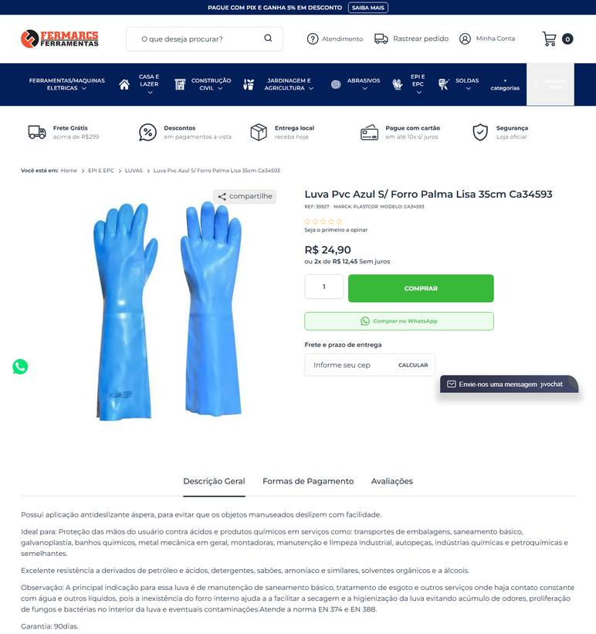 ../PRINTS/EPIS E UNIFORMES/1109__fermarcsferramentas.com.br__GO.png
EPIS E UNIFORMES | 1109 | Luva de pvc - cano médio ou longo; para atividades de limpeza | GO | 2026-10-11 | Anhanguera Ferramentas | 00.565.813/0001-29 | https://www.anhangueraferramentas.com.br/luva-de-seguranca-de-pvc-35cm-palma-aspera-ca-21420-kalipso-141422 | LUVA DE SEGURANÇA DE PVC 35CM PALMA ÁSPERA TAMANHO G CA 21420 KALIPSO | 16.11 |  |  | 16.11 | 9.29 | Loggi Envio Nacional R$ 9,29 | 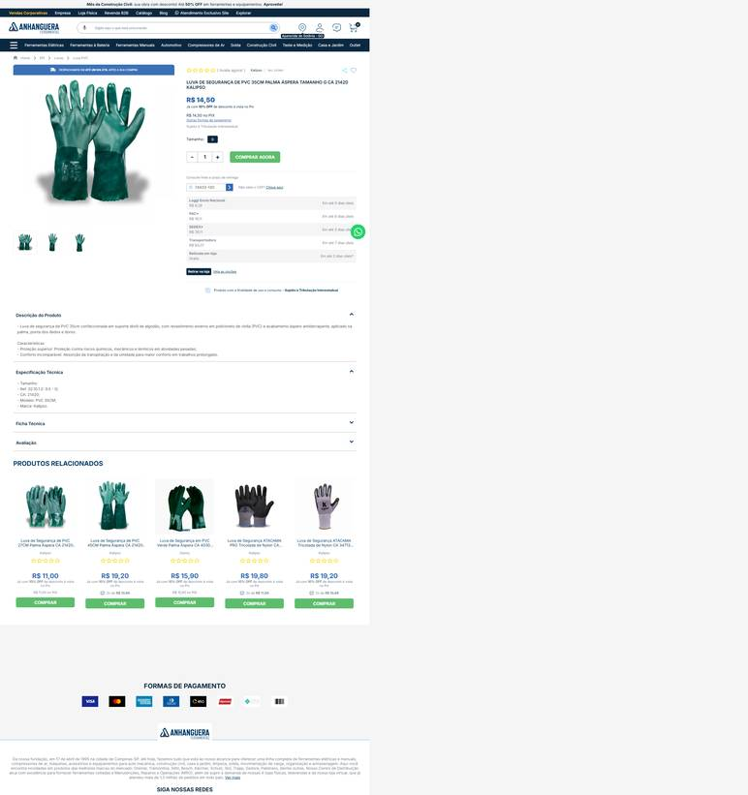 ../PRINTS/EPIS E UNIFORMES/1109__anhangueraferramentas.com.br__GO.png
EPIS E UNIFORMES | 1109 | Luva de pvc - cano médio ou longo; para atividades de limpeza | GO | 2026-10-11 | Marchio | 21.438.421/0004-11 | https://www.marchio.com/luva-pvc-46-verde-eg | LUVA PVC 46 VERDE-EG | 28.64 |  |  | 28.64 |  | frete nao calculado: fornecedor com sede em GO | 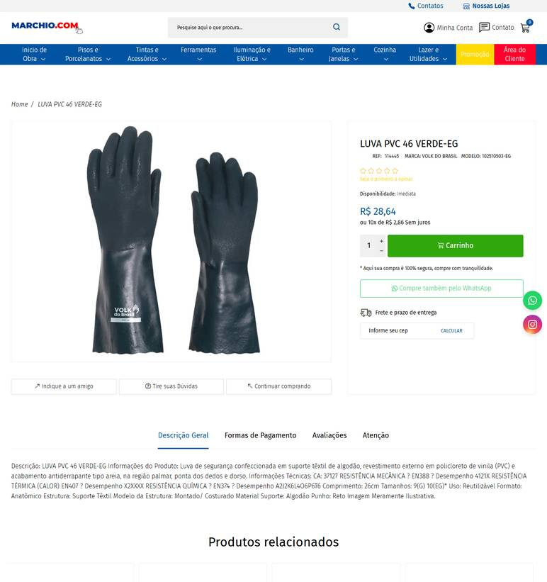 ../PRINTS/EPIS E UNIFORMES/1109__marchio.com__GO.png
EPIS E UNIFORMES | 1109 | Luva de pvc - cano médio ou longo; para atividades de limpeza | GO | 2026-10-11 | EPI's Online | 22.712.006/0001-24 | https://www.episonline.com.br/luva-pvc-volk-46-cm-verde-palma-aspera-2151-1-p3977 | Luva PVC Volk 46 cm Verde Palma Áspera | 16.9 |  |  | 16.9 | 15.11 | Loggi Até 7 dia(s) úteis - R$ 15,11 | 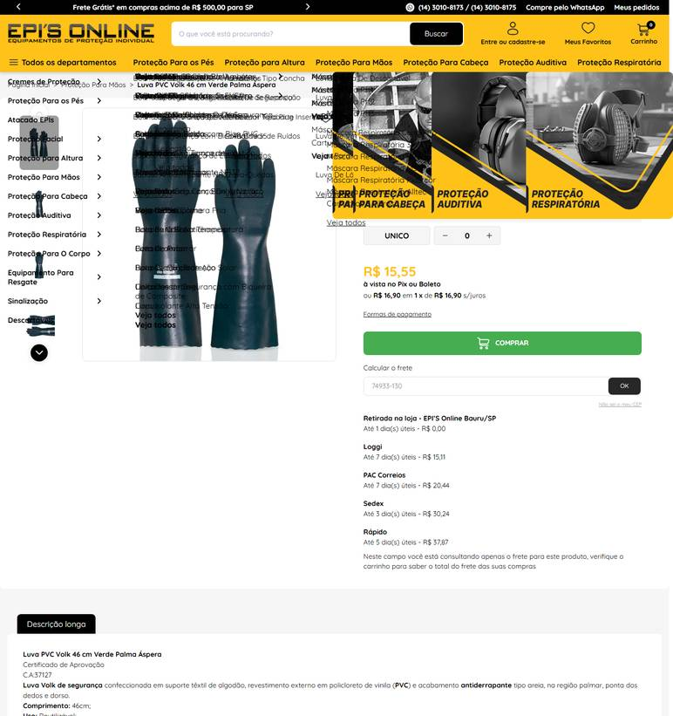 ../PRINTS/EPIS E UNIFORMES/1109__episonline.com.br__GO.png
EPIS E UNIFORMES | 1110 | Luva de látex forrada - cano curto; tamanhos variados | GO | 2026-10-09 | Multiseg Comercio de Equipamentos de Seguranca Ltda | 10.498.304/0001-84 | https://www.multiseg.com.br/1619/luva-ltex-neoprene-supermix-super-safety | Luva de Látex e Neoprene Super MIX Forrada Super Safety Bicolor - Ca 33333 | 9.98 |  |  | 9.98 | 32.85 | Pac R$ 32,85 De 9 A 10 dia(s) Úteis | 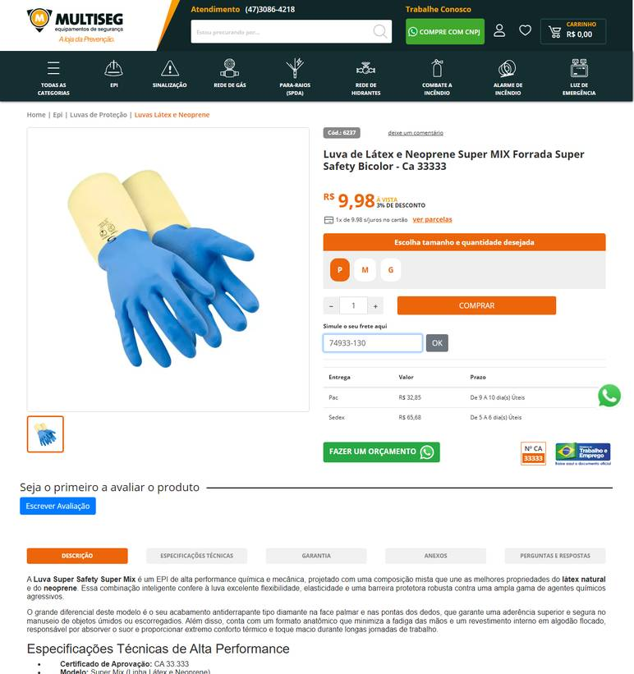 ../PRINTS/EPIS E UNIFORMES/1110__multiseg.com.br__GO.png
EPIS E UNIFORMES | 1110 | Luva de látex forrada - cano curto; tamanhos variados | GO | 2026-10-11 | Calçados para Trabalhar | 30.420.742/0002-18 | https://www.calcadosparatrabalhar.com.br/luva-latex-amarela-forrada-multiuso-limpeza-louca-volk.html | Luva Latex Amarela Slim 30cm Para Limpeza CA 38310 | 3.87 |  |  | 3.87 |  | FRETE A COLETAR: o site calcula frete, mas o robô não leu o valor. Preencher VALOR FRETE com o CEP 74933130. | 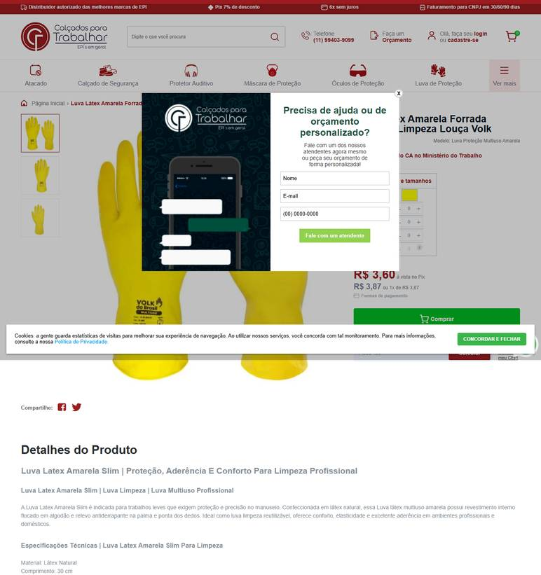 ../PRINTS/EPIS E UNIFORMES/1110__calcadosparatrabalhar.com.br__GO.png
EPIS E UNIFORMES | 1110 | Luva de látex forrada - cano curto; tamanhos variados | GO | 2026-10-09 | Nova Limp | 04.681.311/0001-14 | https://www.novalimp.com.br/epis/luva-light-azul-forrada-sanro-m | Luva de Látex Sanro Light Forrada Azul | 4.66 |  |  | 4.66 |  | FRETE A COLETAR: o site calcula frete, mas o robô não leu o valor. Preencher VALOR FRETE com o CEP 74933130. | 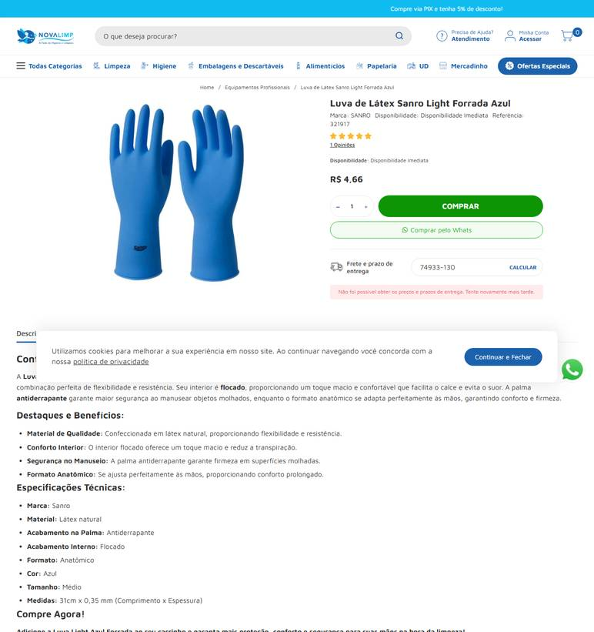 ../PRINTS/EPIS E UNIFORMES/1110__novalimp.com.br__GO.png
EPIS E UNIFORMES | 1110 | Luva de látex forrada - cano curto; tamanhos variados | GO | 2026-10-11 | Palácio das Ferramentas | 68.422.419/0001-75 | https://palaciodasferramentas.com.br/luva-de-borracha-latex-forrada-amarela-nove54 | Luva de Borracha / Latex Forrada Amarela NOVE54 | 5.89 |  |  | 5.89 |  | FRETE A COLETAR: o site calcula frete, mas o robô não leu o valor. Preencher VALOR FRETE com o CEP 74933130. | 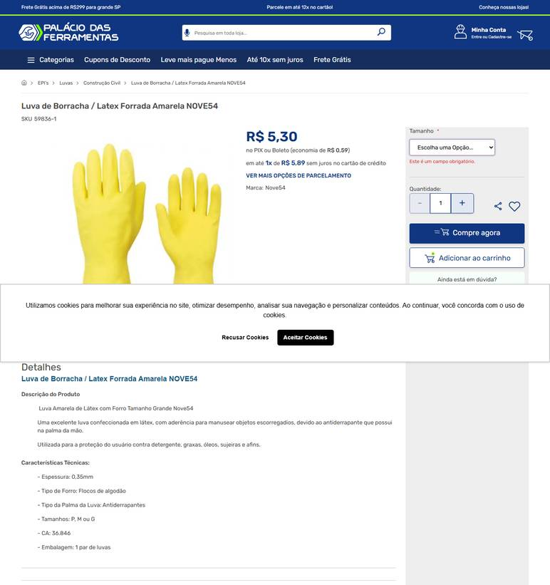 ../PRINTS/EPIS E UNIFORMES/1110__palaciodasferramentas.com.br__GO.png
EPIS E UNIFORMES | 1110 | Luva de látex forrada - cano curto; tamanhos variados | GO | 2026-10-11 | TR Distribuidora | 14.213.841/0001-91 | https://www.trepis.com.br/luva-em-latex-natural-modelo-verniz-silver-forrada-ions-prata-riscos-mecanicos-e-quimicos-c-a-16312 | Luva em Látex Natural Modelo Verniz Silver Forrada Ions Prata C.A. 16312 | 7.26 |  |  | 7.26 |  | FRETE A COLETAR: o site calcula frete, mas o robô não leu o valor. Preencher VALOR FRETE com o CEP 74933130. | 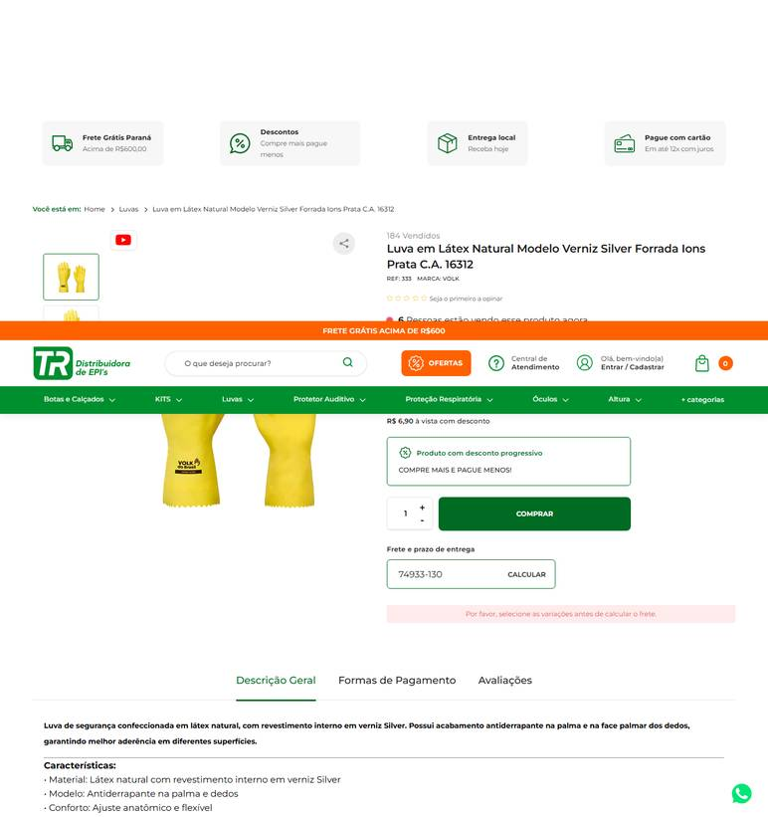 ../PRINTS/EPIS E UNIFORMES/1110__trepis.com.br__GO.png
EPIS E UNIFORMES | 1111 | Luva de neoprene - tamanhos variados; para manipulação compatível de produtos químicos | GO | 2026-10-09 | Goiás Ferramentas | 09.497.806/0001-01 | https://www.goiasferramentas.com.br/produto/13963-luva-de-latex-neoprene-kalipso-neoprex-azul-e-amarela-xg | Luva de Latex / Neoprene Kalipso Neoprex Azul e Amarela XG | 10.88 |  |  | 10.88 |  | frete nao calculado: fornecedor com sede em GO | 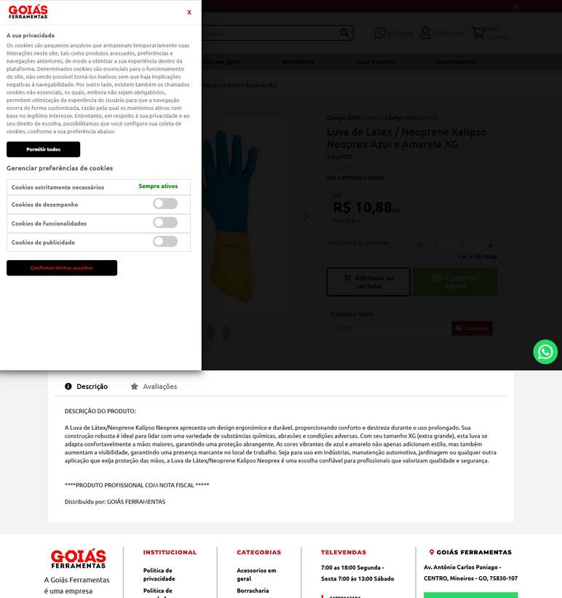 ../PRINTS/EPIS E UNIFORMES/1111__goiasferramentas.com.br__GO.png
EPIS E UNIFORMES | 1111 | Luva de neoprene - tamanhos variados; para manipulação compatível de produtos químicos | GO | 2026-10-11 | EPI's Online | 22.712.006/0001-24 | https://www.episonline.com.br/luva-de-neoprene-bicolor-slim-volk-lv-bicolor-st-volk-p3799 | Luva de Neoprene Bicolor Slim Volk | 9 |  |  | 9 | 14.08 | Loggi Até 7 dia(s) úteis - R$ 14,08 | 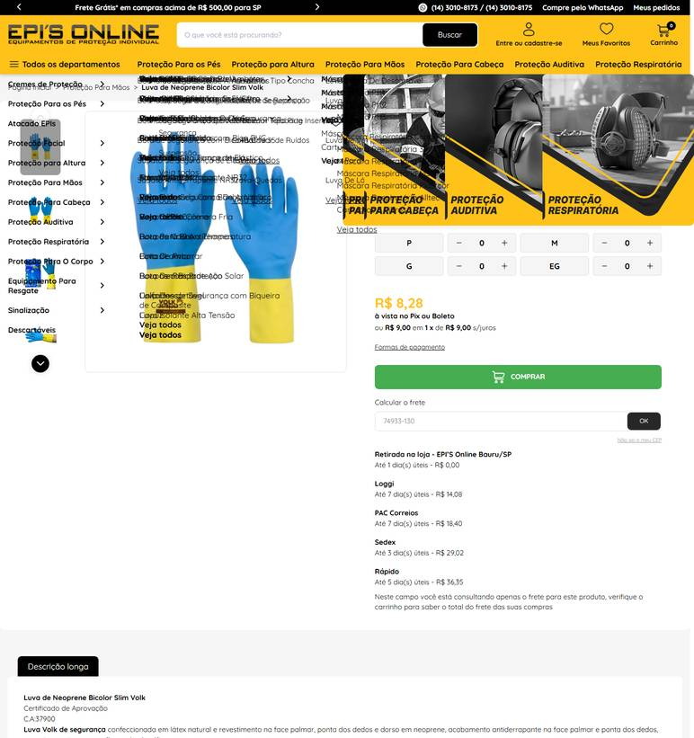 ../PRINTS/EPIS E UNIFORMES/1111__episonline.com.br__GO.png
EPIS E UNIFORMES | 1111 | Luva de neoprene - tamanhos variados; para manipulação compatível de produtos químicos | GO | 2026-10-12 | Dutra Máquinas | 50.970.342/0001-02 | https://www.dutramaquinas.com.br/p/luva-de-latex-e-neoprene-eg-lnv-400-70-85-000-400 | Luva de látex e neoprene EG - LNV 400 | 22.24 | 3.34 | preco de 22.24 por 18.90 | 18.9 | 23.52 | 16 a 18 dias úteis R$ 23,52 | 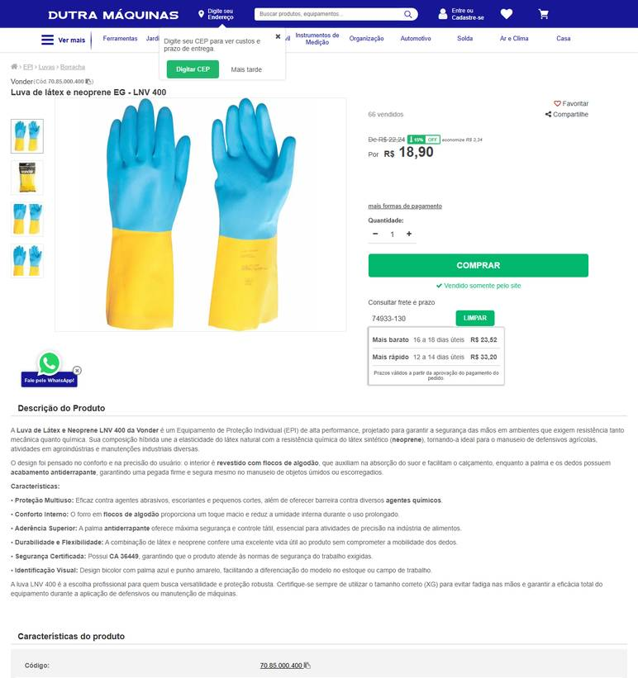 ../PRINTS/EPIS E UNIFORMES/1111__dutramaquinas.com.br__GO.png
EPIS E UNIFORMES | 1111 | Luva de neoprene - tamanhos variados; para manipulação compatível de produtos químicos | GO | 2026-10-09 | A Master EPI | 16.603.654/0001-40 | https://www.amasterepi.com.br/21946/luva-de-latex-neoprene-bicolor-std-volk-p | Luva de Latex Neoprene Bicolor Std Volk | 9.98 |  |  | 9.98 | 32.85 | Entrega Econômica R$ 32,85 De 6 A 7 dia(s) Úteis | 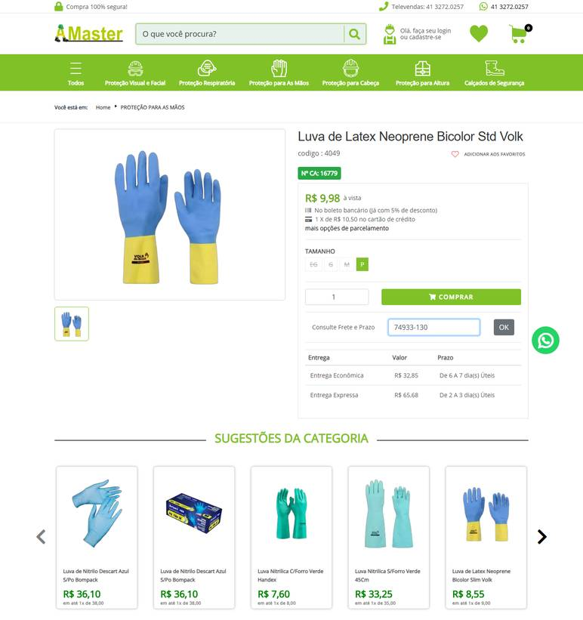 ../PRINTS/EPIS E UNIFORMES/1111__amasterepi.com.br__GO.png
EPIS E UNIFORMES | 1111 | Luva de neoprene - tamanhos variados; para manipulação compatível de produtos químicos | GO | 2026-10-09 | Frigo | 57.885.329/0003-66 | https://www.frigo.com.br/luva-longa-de-algodao-e-neoprene-ecolumi-35cm-preta | Luva Longa De Algodão E Neoprene Ecolumi 35cm Preta | 39.32 |  |  | 39.32 | 30.66 | Correios Pac. R$ 30,66 Até 9 dias úteis | 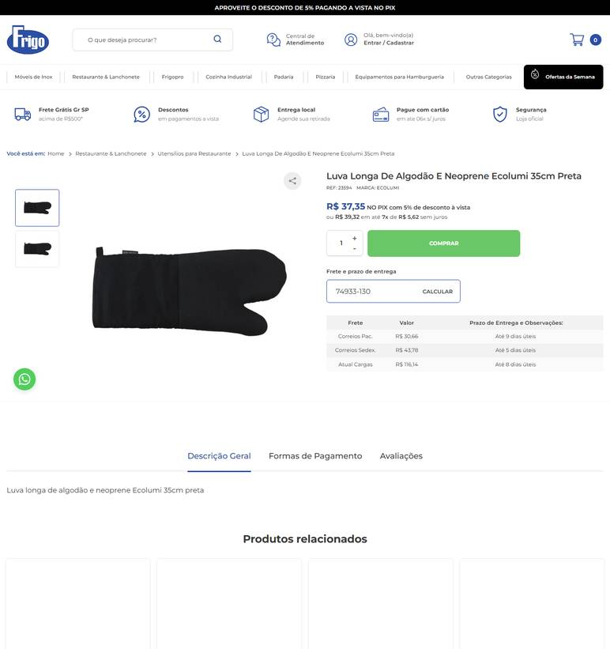 ../PRINTS/EPIS E UNIFORMES/1111__frigo.com.br__GO.png
EPIS E UNIFORMES | 1112 | Luva de algodão pigmentada - para atividades de apoio/manuseio | GO | 2026-10-09 | Dimensional Brasil Solucoes Ltda | 06.913.480/0001-68 | https://www.dimensional.com.br/luva-algodaopoliester-preta-pigmentada-tamanho-9-tatex-021123-kalipso/p | Luva Algodao/Poliester Preta Pigmentada Tatex 02.11.2.3 Tamanho 9 Kalipso | 2.09 |  |  | 2.09 | 0 | frete gratis (FRETE GRÁTIS (SUL E SUDESTE)) | 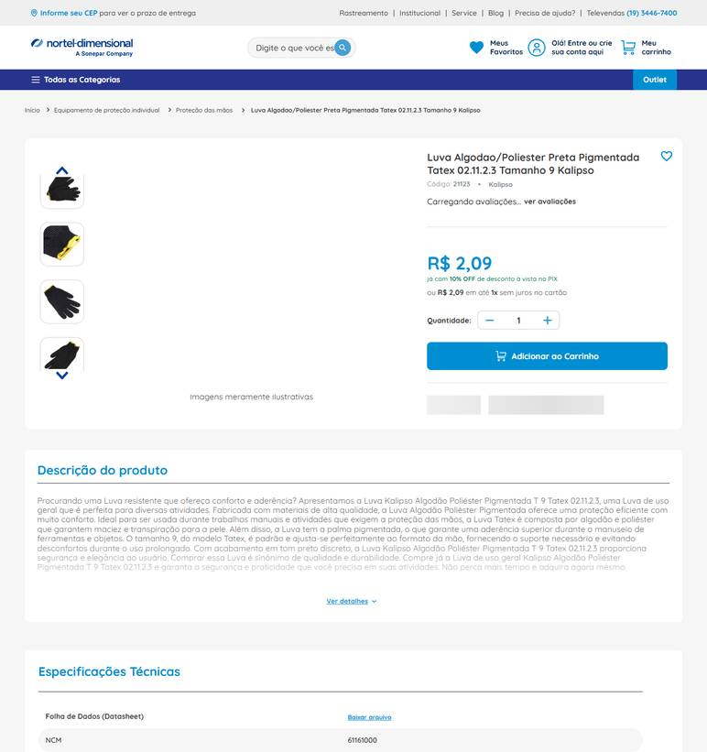 ../PRINTS/EPIS E UNIFORMES/1112__dimensional.com.br__GO.png
EPIS E UNIFORMES | 1112 | Luva de algodão pigmentada - para atividades de apoio/manuseio | GO | 2026-10-11 | Anhanguera Ferramentas | 00.565.813/0001-29 | https://www.anhangueraferramentas.com.br/luva-tricotada-algodao-pigmentada-branca-ca-46575-cottonflex-da10300-danny-141471 | LUVA TRICOTADA ALGODÃO PIGMENTADA BRANCA CA 46575 COTTONFLEX DA10300 DANNY | 3.12 |  |  | 3.12 | 9.21 | Loggi Envio Nacional R$ 9,21 | 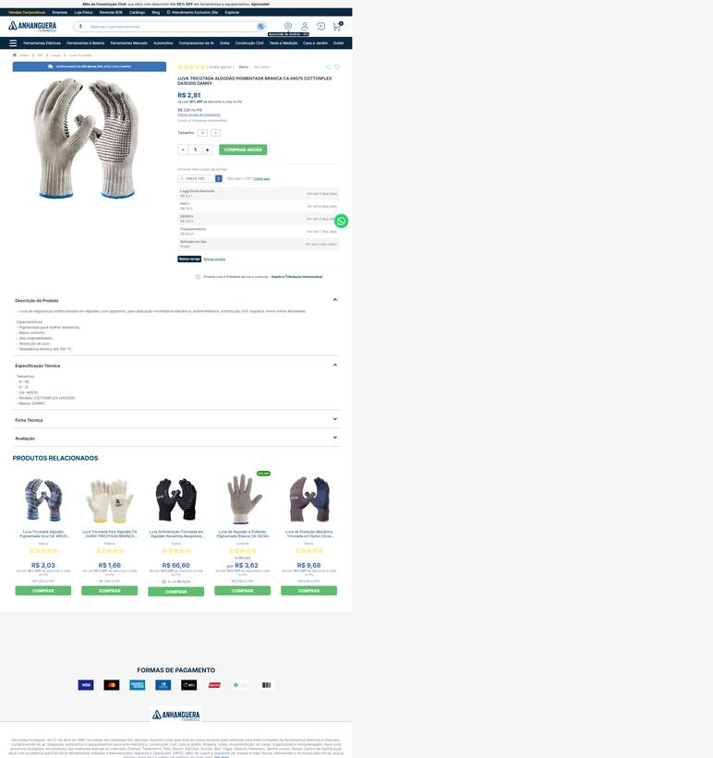 ../PRINTS/EPIS E UNIFORMES/1112__anhangueraferramentas.com.br__GO.png
EPIS E UNIFORMES | 1112 | Luva de algodão pigmentada - para atividades de apoio/manuseio | GO | 2026-10-11 | EPI's Online | 22.712.006/0001-24 | https://www.episonline.com.br/luva-de-algodao-pigmentada-cotton-volk-smart-p9346 | Luva de algodão Pigmentada Cotton Volk Smart | 2.29 |  |  | 2.29 | 13.88 | Loggi Até 7 dia(s) úteis - R$ 13,88 | 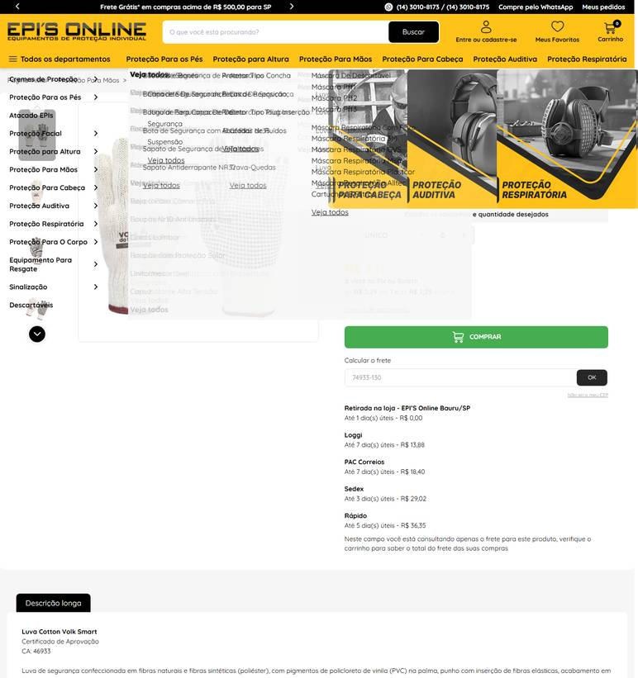 ../PRINTS/EPIS E UNIFORMES/1112__episonline.com.br__GO.png
EPIS E UNIFORMES | 1112 | Luva de algodão pigmentada - para atividades de apoio/manuseio | GO | 2026-10-11 | Calçados para Trabalhar | 30.420.742/0002-18 | https://www.calcadosparatrabalhar.com.br/luva-hand-tricotada-pigmentada-branca-hx008-43388-handex.html | Luva Tricotada Pigmentada PVC | Proteção e Aderência | 2.15 |  |  | 2.15 | 16.56 | Total Express - Em média 6 dia(s) útil(eis) - R$ 16,56 | 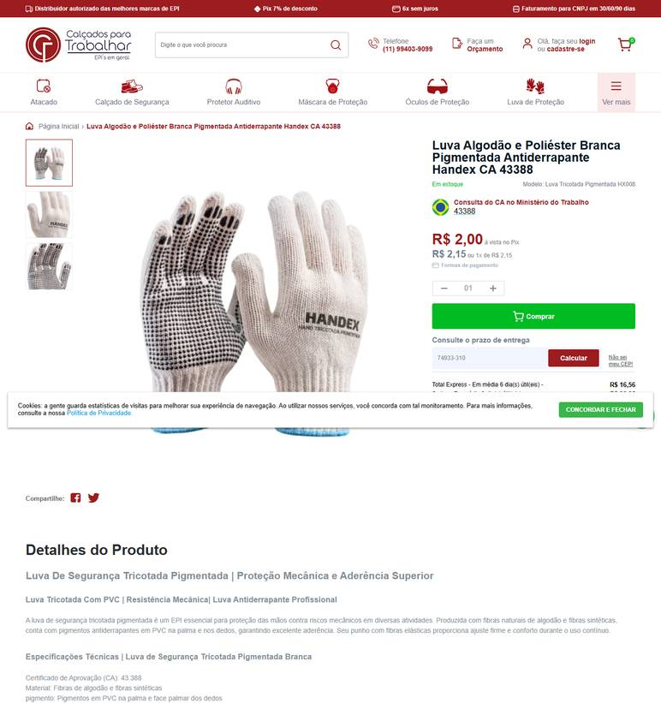 ../PRINTS/EPIS E UNIFORMES/1112__calcadosparatrabalhar.com.br__GO.png
EPIS E UNIFORMES | 1112 | Luva de algodão pigmentada - para atividades de apoio/manuseio | GO | 2026-10-09 | TR Distribuidora | 14.213.841/0001-91 | https://www.trepis.com.br/luva-em-algodao-tricotada-modelo-cotton-black-sem-banho-e-com-pigmento-riscos-mecanicos-c-a-36347 | Luva de Algodão Tricotada Cotton Black Pigmentada para Riscos Mecânicos C.A. 36347 | 2.82 |  |  | 2.82 | 21.55 | JADLOG .Package R$ 21,55 Capital de todo Brasil: 01 a 03 dias. Interior de Todo Brasil: 02 a 05 dias. | 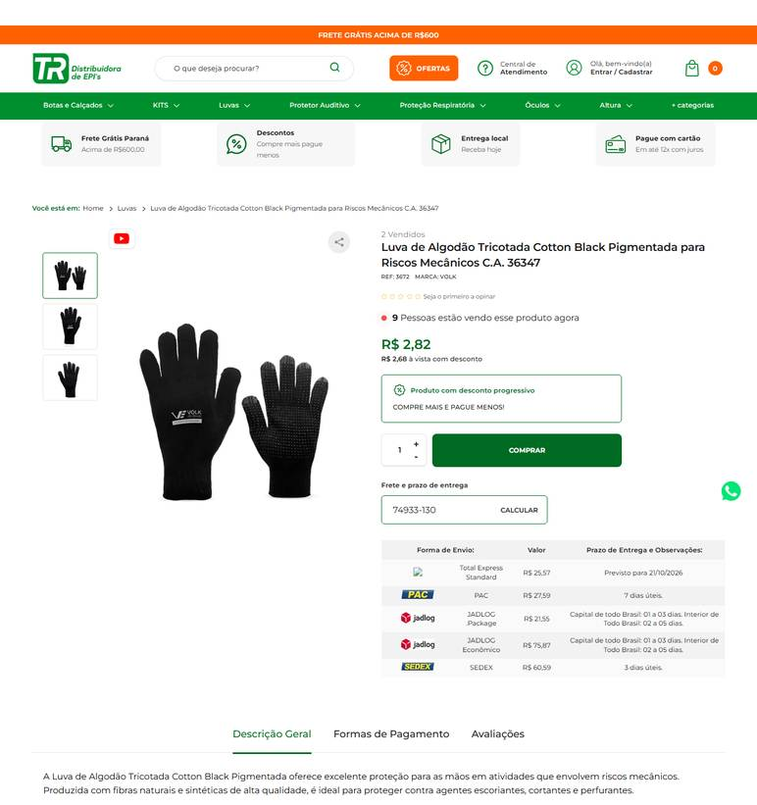 ../PRINTS/EPIS E UNIFORMES/1112__trepis.com.br__GO.png
EPIS E UNIFORMES | 1113 | Óculos de proteção incolor - para manipulação e aplicação de produtos químicos | GO | 2026-10-09 | Casa do Pica-Pau | 50.223.823/0001-54 | https://www.casadopicapau.com.br/oculos-de-protecao-stihl-policarbonato-incolor/p?skuId=5055 | Óculos de Proteção STIHL em Policarbonato Incolor | 16.9 | 0.8 | preco de 16.90 por 16.10 | 16.1 |  | frete nao calculado: fornecedor com sede em GO | 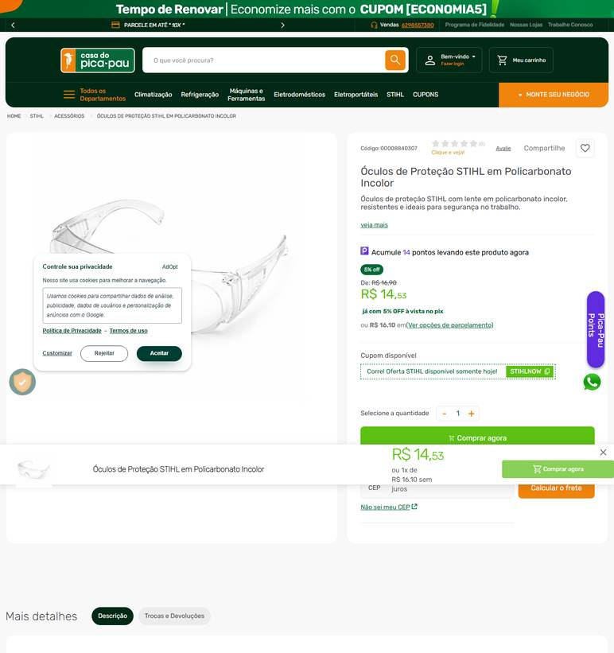 ../PRINTS/EPIS E UNIFORMES/1113__casadopicapau.com.br__GO.png
EPIS E UNIFORMES | 1113 | Óculos de proteção incolor - para manipulação e aplicação de produtos químicos | GO | 2026-10-11 | Anhanguera Ferramentas | 00.565.813/0001-29 | https://www.anhangueraferramentas.com.br/oculos-de-protecao-incolor-de-sobrepor-ca-10344-panda-kalipso-96462 | ÓCULOS DE PROTEÇÃO INCOLOR DE SOBREPOR CA 10344 PANDA KALIPSO | 7.16 |  |  | 7.16 | 9.23 | Loggi Envio Nacional R$ 9,23 | 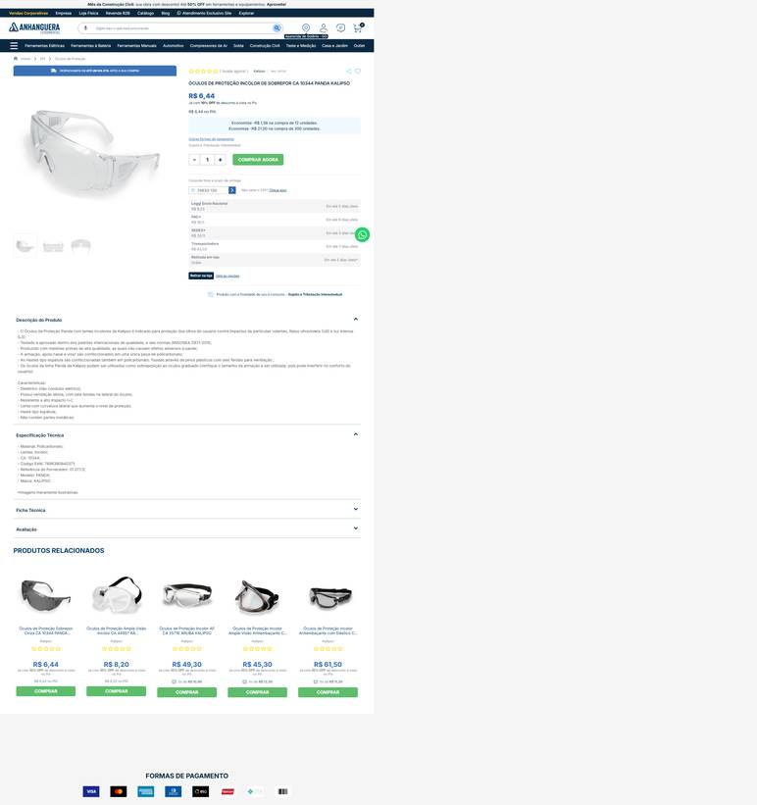 ../PRINTS/EPIS E UNIFORMES/1113__anhangueraferramentas.com.br__GO.png
EPIS E UNIFORMES | 1113 | Óculos de proteção incolor - para manipulação e aplicação de produtos químicos | GO | 2026-10-11 | Palácio das Ferramentas | 68.422.419/0001-75 | https://palaciodasferramentas.com.br/oculos-de-protecao-spectra-incolor-carbografite | Oculos de Proteção Spectra Incolor CARBOGRAFITE | 7.11 |  |  | 7.11 | 9.51 | Econômico - de 3 a 6 dias úteis para entrega R$ 9,51 | 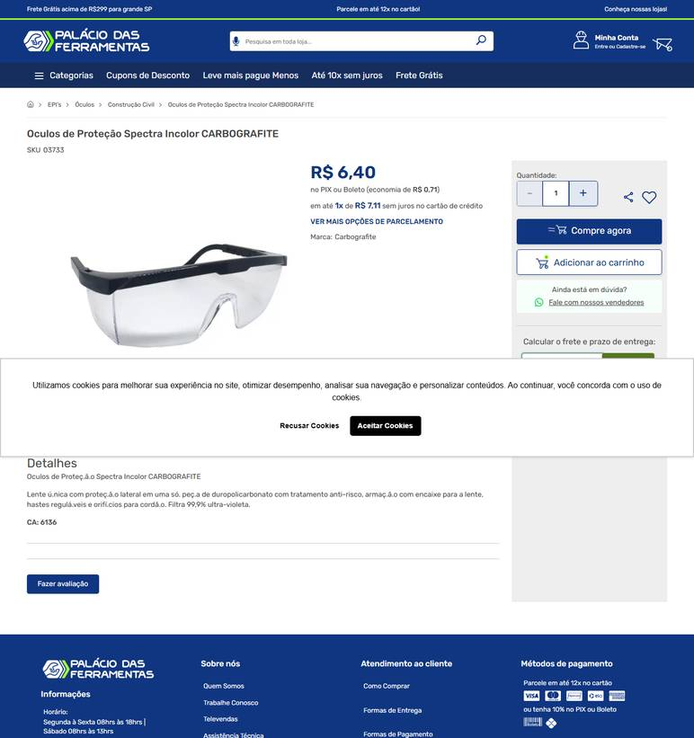 ../PRINTS/EPIS E UNIFORMES/1113__palaciodasferramentas.com.br__GO.png
EPIS E UNIFORMES | 1113 | Óculos de proteção incolor - para manipulação e aplicação de produtos químicos | GO | 2026-10-11 | EPI's Online | 22.712.006/0001-24 | https://www.episonline.com.br/oculos-de-protecao-vvision-200-incolor-antiembacante-e-antirrisco-volk-p11996 | Óculos de proteção VVISION 200 Incolor Antiembaçante e Antirrisco - Volk | 4.99 |  |  | 4.99 | 13.95 | Loggi Até 6 dia(s) úteis - R$ 13,95 | 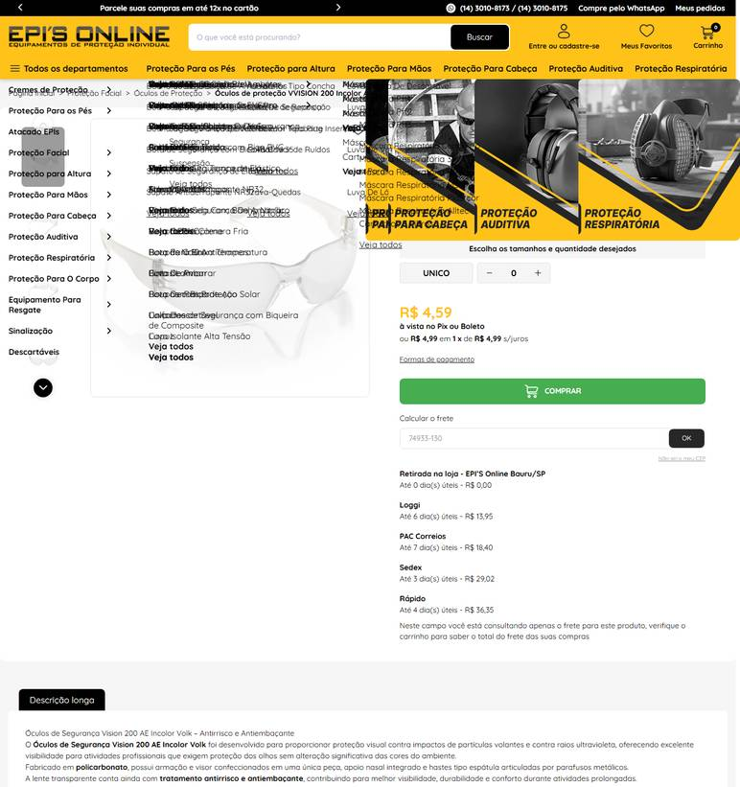 ../PRINTS/EPIS E UNIFORMES/1113__episonline.com.br__GO.png
EPIS E UNIFORMES | 1113 | Óculos de proteção incolor - para manipulação e aplicação de produtos químicos | GO | 2026-10-11 | Fermarcs Ferramentas | 08.615.223/0001-75 | https://www.fermarcsferramentas.com.br/equipamentos-de-protecao/ocular/oculos-de-protecao-pallas-incolor | Oculos De Protecao Pallas Incolor | 19.9 |  |  | 19.9 |  | frete nao calculado: fornecedor com sede em GO | 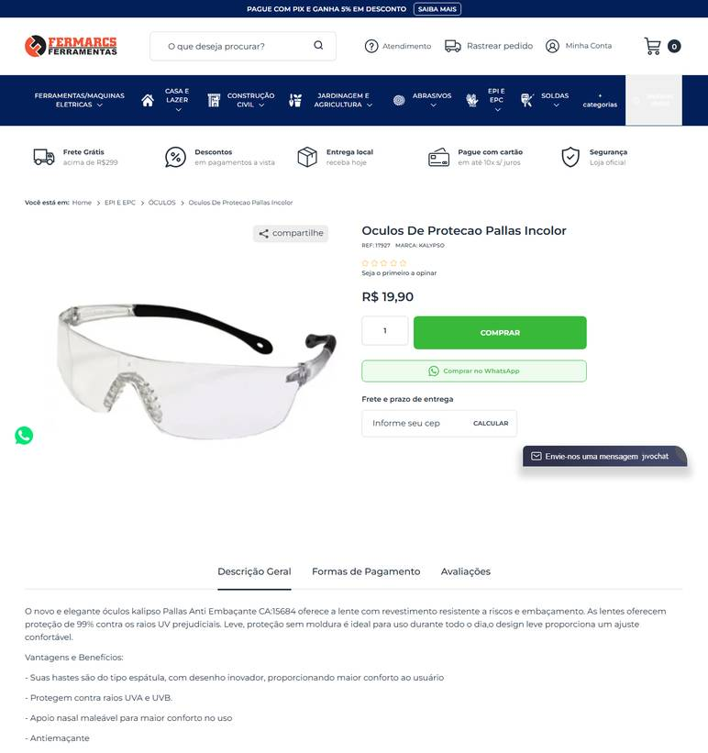 ../PRINTS/EPIS E UNIFORMES/1113__fermarcsferramentas.com.br__GO.png
EPIS E UNIFORMES | 1114 | Máscara de proteção descartável - uso conforme risco/atividade | GO | 2026-10-12 | Goiás Ferramentas | 09.497.806/0001-01 | https://www.goiasferramentas.com.br/produto/10985-mascara-descartavel-pff2-com-valvula | MASCARA DESCARTAVEL PFF2 COM VALVULA | 1.9 |  |  | 1.9 |  | frete nao calculado: fornecedor com sede em GO | 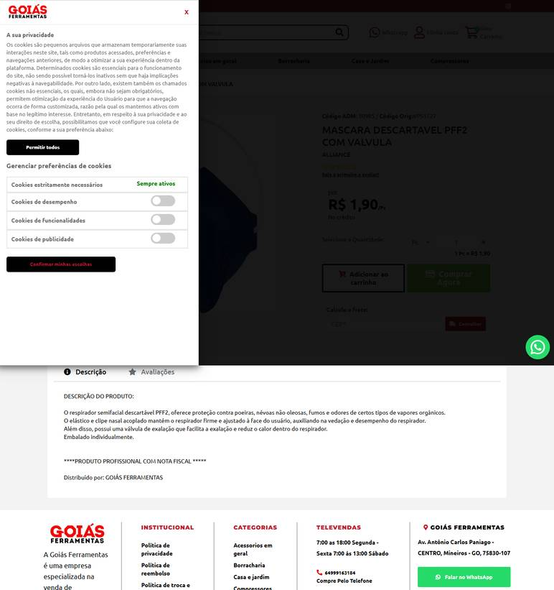 ../PRINTS/EPIS E UNIFORMES/1114__goiasferramentas.com.br__GO.png
EPIS E UNIFORMES | 1114 | Máscara de proteção descartável - uso conforme risco/atividade | GO | 2026-10-12 | Fermarcs Ferramentas | 08.615.223/0001-75 | https://www.fermarcsferramentas.com.br/epi-e-epc/respiratoria/mascara-de-protecao-msk95-pff-2-n95 | Mascara De Protecao Msk95 Pff-2 N95 | 2.99 |  |  | 2.99 |  | frete nao calculado: fornecedor com sede em GO | 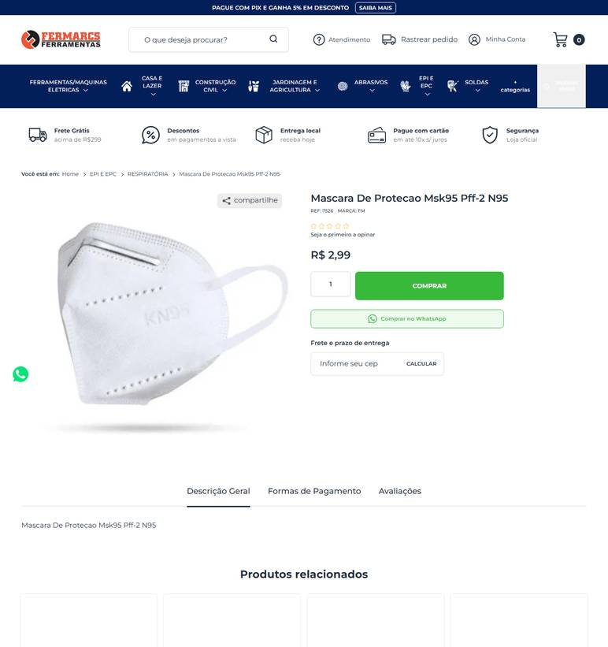 ../PRINTS/EPIS E UNIFORMES/1114__fermarcsferramentas.com.br__GO.png
EPIS E UNIFORMES | 1115 | Protetor auricular - para atividades com exposição a ruído | GO | 2026-10-09 | Goiás Ferramentas | 09.497.806/0001-01 | https://www.goiasferramentas.com.br/produto/424-protetor-auricular-tipo-plug-em-silicone-14db-kalipso-ca-14470 | Protetor Auricular Tipo Plug em Silicone 14dB Kalipso CA 14470 | 2.06 |  |  | 2.06 |  | frete nao calculado: fornecedor com sede em GO | 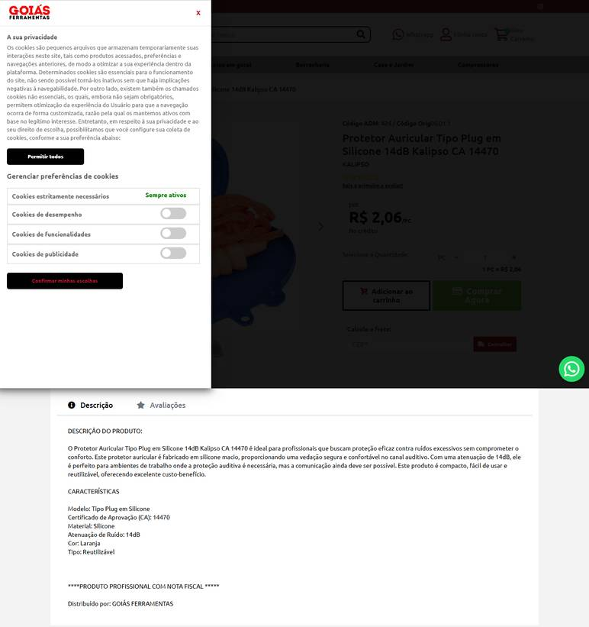 ../PRINTS/EPIS E UNIFORMES/1115__goiasferramentas.com.br__GO.png
EPIS E UNIFORMES | 1115 | Protetor auricular - para atividades com exposição a ruído | GO | 2026-10-09 | Dimensional Brasil Solucoes Ltda | 06.913.480/0001-68 | https://www.dimensional.com.br/protetor-auditivo-auricular-plug-hb004680573-116974-3m/p | Protetor Auricular Plug Reutilizável Silicone Laranja Cordão Poliester 19DB Pomp Plus Hb004680573 3M | 3.59 |  |  | 3.59 | 0 | frete gratis (FRETE GRÁTIS (SUL E SUDESTE)) | 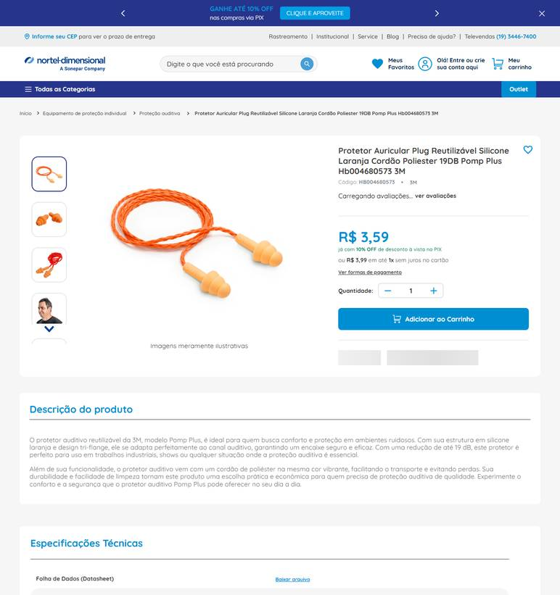 ../PRINTS/EPIS E UNIFORMES/1115__dimensional.com.br__GO.png
EPIS E UNIFORMES | 1115 | Protetor auricular - para atividades com exposição a ruído | GO | 2026-10-09 | PISEBEM | 11.156.413/0001-86 | https://www.pisebem.com.br/protetor-auricular-ref-1290-hb004458426-ca-9584-3m-156437 | Protetor Auricular Ref. 1290 Hb004458426 Ca 9584 3M | 2.86 |  |  | 2.86 | 17.34 | Em até 9 dias úteis R$ 17,34 | 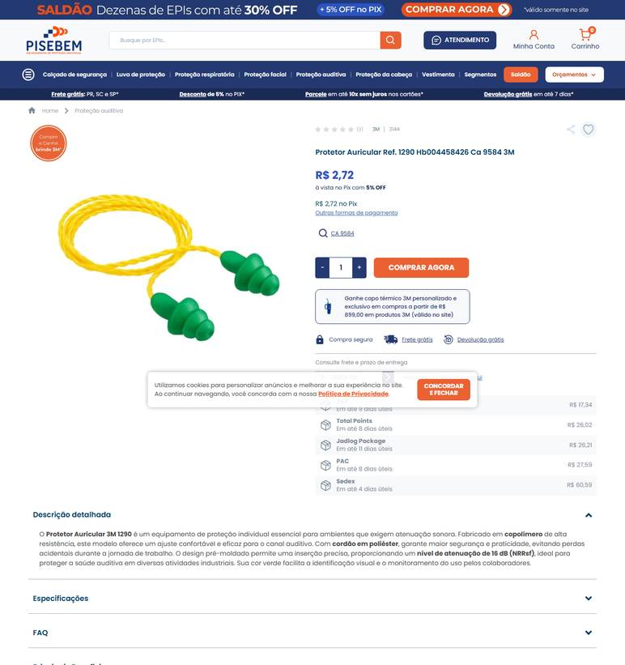 ../PRINTS/EPIS E UNIFORMES/1115__pisebem.com.br__GO.png
EPIS E UNIFORMES | 1115 | Protetor auricular - para atividades com exposição a ruído | GO | 2026-10-09 | Astro Distribuidora | 18.597.685/0001-60 | https://www.astrodistribuidora.com/protetor-auricular-pomp-plus-3m-ca-5745 | Protetor Auricular Pomp Plus 19 Decibéis - 3M | CA - 5745 | 4.32 |  |  | 4.32 | 26.82 | JADLOG - Entrega em até 5 dias úteis - R$26,82 | 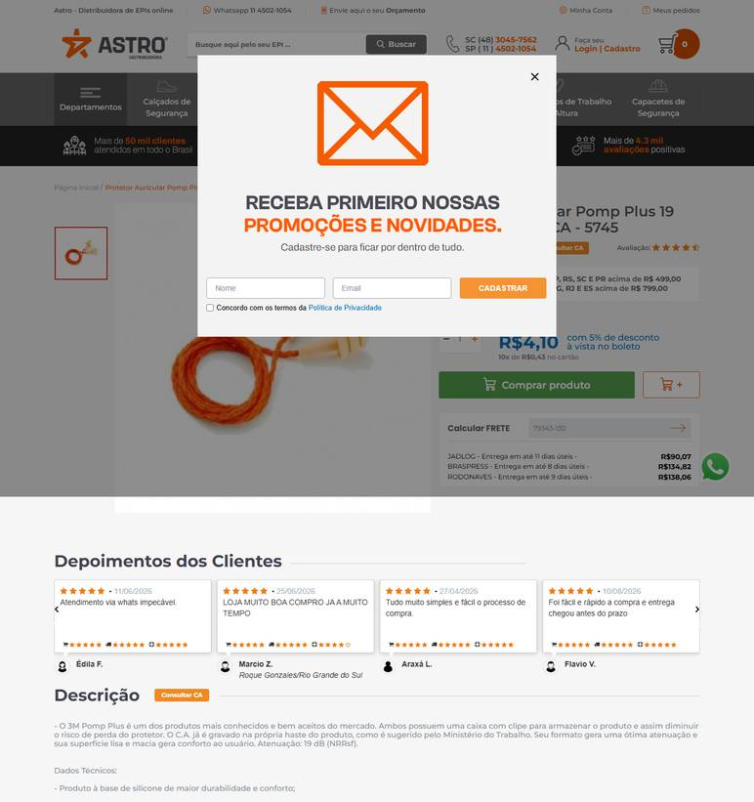 ../PRINTS/EPIS E UNIFORMES/1115__astrodistribuidora.com__GO.png
EPIS E UNIFORMES | 1115 | Protetor auricular - para atividades com exposição a ruído | GO | 2026-10-09 | Multiseg Comercio de Equipamentos de Seguranca Ltda | 10.498.304/0001-84 | https://www.multiseg.com.br/2373/protetor-auricular-copolmero-17db-c-cordo-ca-17664-protect | Protetor Auricular Copolímero 17Db C/ Cordão Ca 17664 - Prevent | 1.62 |  |  | 1.62 | 32.85 | Pac R$ 32,85 De 9 A 10 dia(s) Úteis | 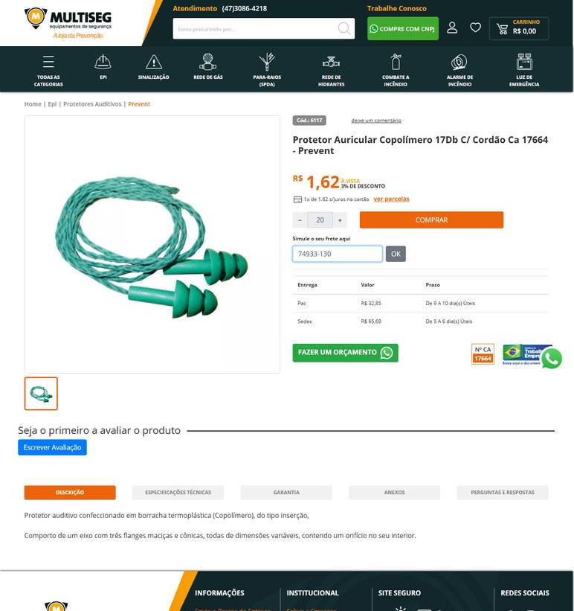 ../PRINTS/EPIS E UNIFORMES/1115__multiseg.com.br__GO.png
EPIS E UNIFORMES | 1116 | Avental de pvc - impermeável | GO | 2026-10-09 | Dimensional Brasil Solucoes Ltda | 06.913.480/0001-68 | https://www.dimensional.com.br/avental-frontal-pvc-branco-com-forro-tira-com-ilhos-700x1200-mm-plus-58-ca--28303-brascamp/p | Avental Frontal PVC Branco Sem Emenda 1200x700mm Sem Logo Plus 58 Brascamp | 8.18 |  |  | 8.18 | 0 | frete gratis (FRETE GRÁTIS (SUL E SUDESTE)) | 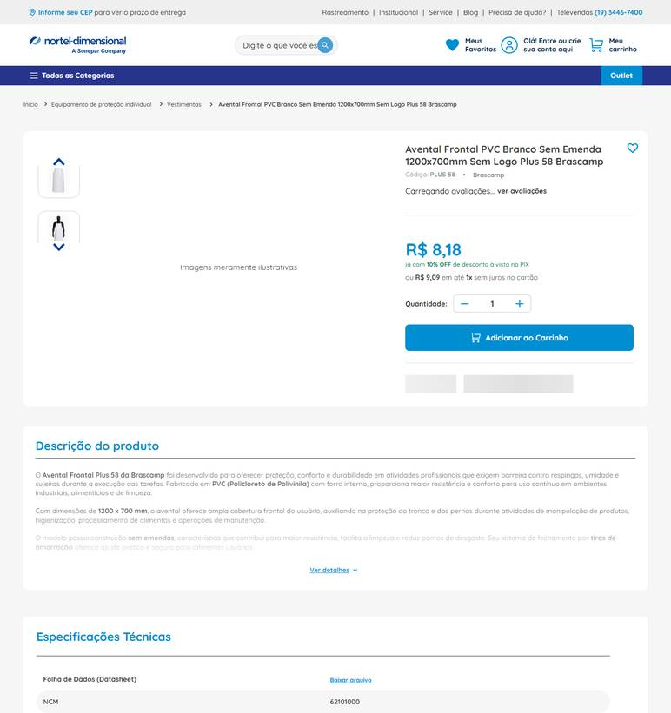 ../PRINTS/EPIS E UNIFORMES/1116__dimensional.com.br__GO.png
EPIS E UNIFORMES | 1116 | Avental de pvc - impermeável | GO | 2026-10-09 | PISEBEM | 11.156.413/0001-86 | https://www.pisebem.com.br/avental-de-pvc-branco-1-20-x-0-70-metro-plastcor-157239 | Avental de PVC branco 1,20 x 0,70 metro Plastcor | 12.26 |  |  | 12.26 | 26.21 | Em até 11 dias úteis R$ 26,21 | 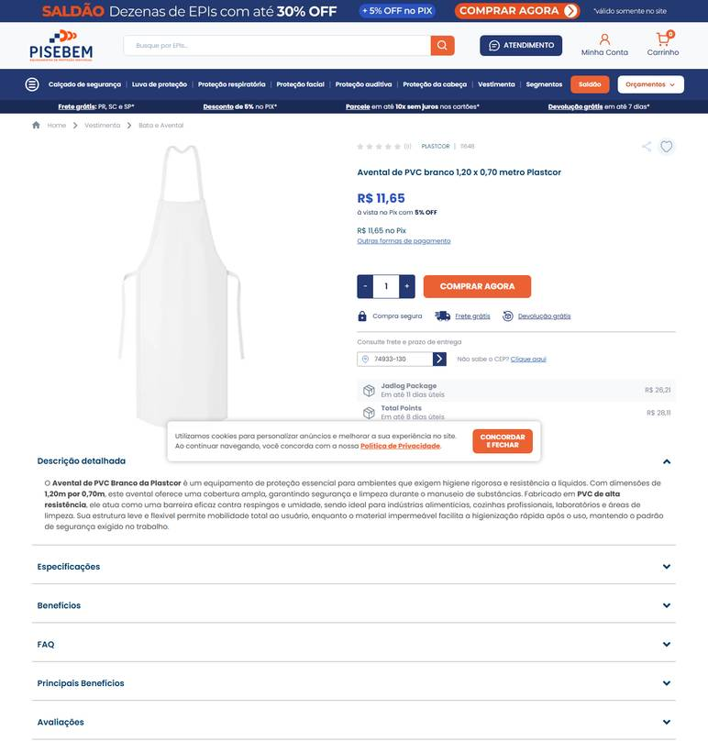 ../PRINTS/EPIS E UNIFORMES/1116__pisebem.com.br__GO.png
EPIS E UNIFORMES | 1116 | Avental de pvc - impermeável | GO | 2026-10-09 | Multiseg Comercio de Equipamentos de Seguranca Ltda | 10.498.304/0001-84 | https://www.multiseg.com.br/3484/avental-pvc-preto-com-tiras-e-fivela-120-x-70-cm-ca-38302-maicol | Avental de Segurança Pvc Impermeável 1,15X0,65M Ca 38302 | 9.87 |  |  | 9.87 | 32.85 | Pac R$ 32,85 De 9 A 10 dia(s) Úteis | 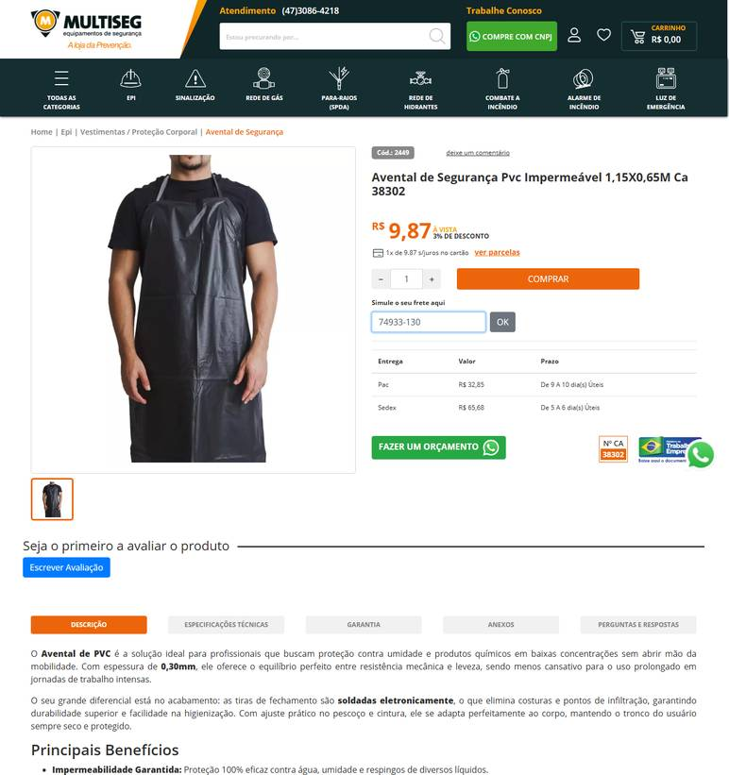 ../PRINTS/EPIS E UNIFORMES/1116__multiseg.com.br__GO.png
EPIS E UNIFORMES | 1116 | Avental de pvc - impermeável | GO | 2026-10-09 | A Master EPI | 16.603.654/0001-40 | https://www.amasterepi.com.br/22564/avental-de-pvc-tira-sold-120m-bco-prevemax | Avental de Pvc Tira Sold 1,20M Bco Prevemax | 12.35 |  |  | 12.35 | 32.85 | Entrega Econômica R$ 32,85 De 6 A 7 dia(s) Úteis | 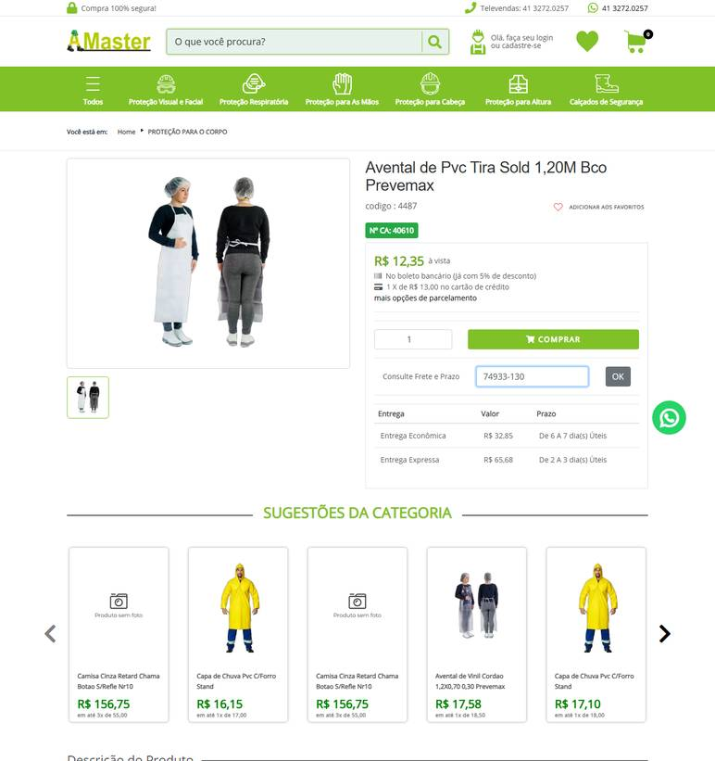 ../PRINTS/EPIS E UNIFORMES/1116__amasterepi.com.br__GO.png
EPIS E UNIFORMES | 1116 | Avental de pvc - impermeável | GO | 2026-10-09 | TR Distribuidora | 14.213.841/0001-91 | https://www.trepis.com.br/kits/kit-lava-jato-avental-oculos-luva-e-bota-de-pvc | Kit Lava Jato Avental, Óculos, Luva e Bota de PVC | 85.87 |  |  | 85.87 | 36.44 | Total Express Standard R$ 36,44 Previsto para 21/10/2026 | 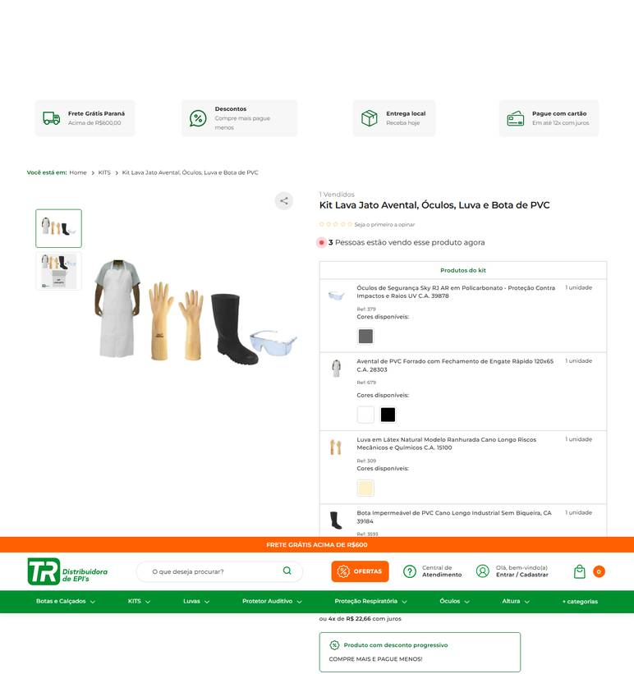 ../PRINTS/EPIS E UNIFORMES/1116__trepis.com.br__GO.png
EPIS E UNIFORMES | 1117 | Capa de chuva - pvc impermeável | GO | 2026-10-11 | Loja do EPI | 20.838.307/0001-73 | https://www.lojadoepi.com.br/capa-de-chuva-em-pvc-forrado-preto-com-capuz-ca-49932-p2065?pp=/40.1487/ | Capa De Chuva Pvc Preta Ca 49932 | 20.91 |  |  | 20.91 | 21.39 | Pac R$ 21,39 |  ../PRINTS/EPIS E UNIFORMES/1117__lojadoepi.com.br__GO.png
EPIS E UNIFORMES | 1117 | Capa de chuva - pvc impermeável | GO | 2026-10-11 | Palácio das Ferramentas | 68.422.419/0001-75 | https://palaciodasferramentas.com.br/capa-de-chuva-pvc-forrada-tamanho-gg-wps0612-delta-plus | Capa de Chuva PVC Forrada Tamanho GG WPS0612 DELTA PLUS | 31.67 |  |  | 31.67 | 10.64 | Econômico - de 3 a 6 dias úteis para entrega R$ 10,64 |  ../PRINTS/EPIS E UNIFORMES/1117__palaciodasferramentas.com.br__GO.png
EPIS E UNIFORMES | 1117 | Capa de chuva - pvc impermeável | GO | 2026-10-11 | Anhanguera Ferramentas | 00.565.813/0001-29 | https://www.anhangueraferramentas.com.br/capa-de-chuva-em-pvc-laminado-sem-forro-transparente-ca-11040-vonder-129009 | CAPA DE CHUVA EM PVC LAMINADO SEM FORRO TRANSPARENTE TAMANHO GG 7012440200 VONDER | 35.44 |  |  | 35.44 | 9.4 | Loggi Envio Nacional R$ 9,40 |  ../PRINTS/EPIS E UNIFORMES/1117__anhangueraferramentas.com.br__GO.png
EPIS E UNIFORMES | 1117 | Capa de chuva - pvc impermeável | GO | 2026-10-12 | Dutra Máquinas | 50.970.342/0001-02 | https://www.dutramaquinas.com.br/p/capa-de-chuva-em-pvc-com-forro-01699 | Capa de chuva em PVC com forro | 30.82 | 5.93 | preco de 30.82 por 24.89 | 24.89 | 23.52 | 8 a 10 dias úteis R$ 23,52 |  ../PRINTS/EPIS E UNIFORMES/1117__dutramaquinas.com.br__GO.png
EPIS E UNIFORMES | 1117 | Capa de chuva - pvc impermeável | GO | 2026-10-09 | A Master EPI | 16.603.654/0001-40 | https://www.amasterepi.com.br/19430/capa-de-chuva-pvc-cforro-stand | Capa de Chuva Pvc C/Forro Stand | 17.1 |  |  | 17.1 | 32.85 | Entrega Econômica R$ 32,85 De 6 A 7 dia(s) Úteis |  ../PRINTS/EPIS E UNIFORMES/1117__amasterepi.com.br__GO.png
EPIS E UNIFORMES | 1118 | Boné árabe/sombreiro para proteção solar - para serviços externos | GO | 2026-10-12 | Fermarcs Ferramentas | 08.615.223/0001-75 | https://www.fermarcsferramentas.com.br/equipamentos-de-protecao/acessorios-para-cabeca/bone-arabe-poliester-stela | Bone Arabe Poliester S/Tela | 17.5 |  |  | 17.5 |  | frete nao calculado: fornecedor com sede em GO |  ../PRINTS/EPIS E UNIFORMES/1118__fermarcsferramentas.com.br__GO.png
EPIS E UNIFORMES | 1118 | Boné árabe/sombreiro para proteção solar - para serviços externos | GO | 2026-10-12 | TR Distribuidora | 14.213.841/0001-91 | https://www.trepis.com.br/bone-arabe-em-brim-com-velcro-para-protecao-solar-azul-ca-49731 | Boné Árabe em Brim com Velcro para Proteção Solar Azul C.A. 49731 | 18.38 |  |  | 18.38 | 21.55 | JADLOG .Package R$ 21,55 Capital de todo Brasil: 01 a 03 dias. Interior de Todo Brasil: 02 a 05 dias. |  ../PRINTS/EPIS E UNIFORMES/1118__trepis.com.br__GO.png
EPIS E UNIFORMES | 1118 | Boné árabe/sombreiro para proteção solar - para serviços externos | GO | 2026-10-12 | Loja do EPI | 20.838.307/0001-73 | https://www.lojadoepi.com.br/bone-arabe-helanca-azul-ca-39856-pr-22257-ca-39856-p4964 | Bone Arabe Helanca Azul Ca 39856 | 11.47 |  |  | 11.47 | 28.85 | 7 dia(s) útil(eis) Sedex R$ 28,85 |  ../PRINTS/EPIS E UNIFORMES/1118__lojadoepi.com.br__GO.png
EPIS E UNIFORMES | 1118 | Boné árabe/sombreiro para proteção solar - para serviços externos | GO | 2026-10-09 | A Master EPI | 16.603.654/0001-40 | https://www.amasterepi.com.br/19167/bone-arabe-azul-helanca-c-protecao-pescoco-prime | Bone Arabe Azul Helanca C/ Protecao Pescoço Prime | 11.4 |  |  | 11.4 | 32.85 | Entrega Econômica R$ 32,85 De 6 A 7 dia(s) Úteis |  ../PRINTS/EPIS E UNIFORMES/1118__amasterepi.com.br__GO.png
EPIS E UNIFORMES | 1118 | Boné árabe/sombreiro para proteção solar - para serviços externos | GO | 2026-10-12 | ZEUS DO BRASIL | 82.699.588/0001-88 | https://www.shoppingdaseguranca.com.br/touca-arabe-helanca-cinza-bone | Touca Árabe Tipo Boné em Helanca Cinza | 17.9 |  |  | 17.9 | 61.87 | Entrega Econômica 8 dias úteis R$ 61,87 |  ../PRINTS/EPIS E UNIFORMES/1118__shoppingdaseguranca.com.br__GO.png
EPIS E UNIFORMES | 1119 | Bloqueador/protetor solar fps 30 ou 50 - para serviços externos; manter como item de | GO | 2026-10-11 | Gimba | 54.651.716/0011-50 | https://www.gimba.com.br/protetor-solar/protetor-solar-sunlau-fps-30-120g-1-un/?PID=134621 | Protetor Solar Sunlau FPS 30 120G 1 UN | 18.99 |  |  | 18.99 | 30.32 | Envio: Correios - PAC Valor: R$ 30,32 |  ../PRINTS/EPIS E UNIFORMES/1119__gimba.com.br__GO.png
EPIS E UNIFORMES | 1119 | Bloqueador/protetor solar fps 30 ou 50 - para serviços externos; manter como item de | GO | 2026-10-11 | Palácio das Ferramentas | 68.422.419/0001-75 | https://palaciodasferramentas.com.br/protetor-solar-fps-60-120ml-bisnaga-nutriex | Protetor Solar FPS 60 120ML Bisnaga NUTRIEX | 18.78 |  |  | 18.78 | 77.48 | Econômico - de 12 a 15 dias úteis para entrega R$ 77,48 |  ../PRINTS/EPIS E UNIFORMES/1119__palaciodasferramentas.com.br__GO.png
EPIS E UNIFORMES | 1119 | Bloqueador/protetor solar fps 30 ou 50 - para serviços externos; manter como item de | GO | 2026-10-12 | Dutra Máquinas | 50.970.342/0001-02 | https://www.dutramaquinas.com.br/p/protetor-solar-com-repelente-1-litro-fps-60-62836-062836 | Protetor solar com repelente 1 iitro FPS 60 - 62836 | 219.88 | 42.32 | preco de 219.88 por 177.56 | 177.56 | 25.21 | 10 a 12 dias úteis R$ 25,21 |  ../PRINTS/EPIS E UNIFORMES/1119__dutramaquinas.com.br__GO.png
EPIS E UNIFORMES | 1119 | Bloqueador/protetor solar fps 30 ou 50 - para serviços externos; manter como item de | GO | 2026-10-09 | PISEBEM | 11.156.413/0001-86 | https://www.pisebem.com.br/protetor-solar-sunday-uv-fps-60-2-litros-nutriex-158102 | Protetor solar Sunday UV FPS 60 2 litros Nutriex | 208.34 |  |  | 208.34 | 30.42 | Em até 9 dias úteis R$ 30,42 |  ../PRINTS/EPIS E UNIFORMES/1119__pisebem.com.br__GO.png
EPIS E UNIFORMES | 1119 | Bloqueador/protetor solar fps 30 ou 50 - para serviços externos; manter como item de | GO | 2026-10-11 | Calçados para Trabalhar | 30.420.742/0002-18 | https://www.calcadosparatrabalhar.com.br/protetor-solar-profissional-fps-60-corporal-4l-refil-nutriex.html | Protetor Solar FPS 60 Nutriex Profissional Corporal | 696.67 |  |  | 696.67 | 34.46 | Total Express - Em média 6 dia(s) útil(eis) - R$ 34,46 |  ../PRINTS/EPIS E UNIFORMES/1119__calcadosparatrabalhar.com.br__GO.png

